0608管状电机制作流程即注意事项
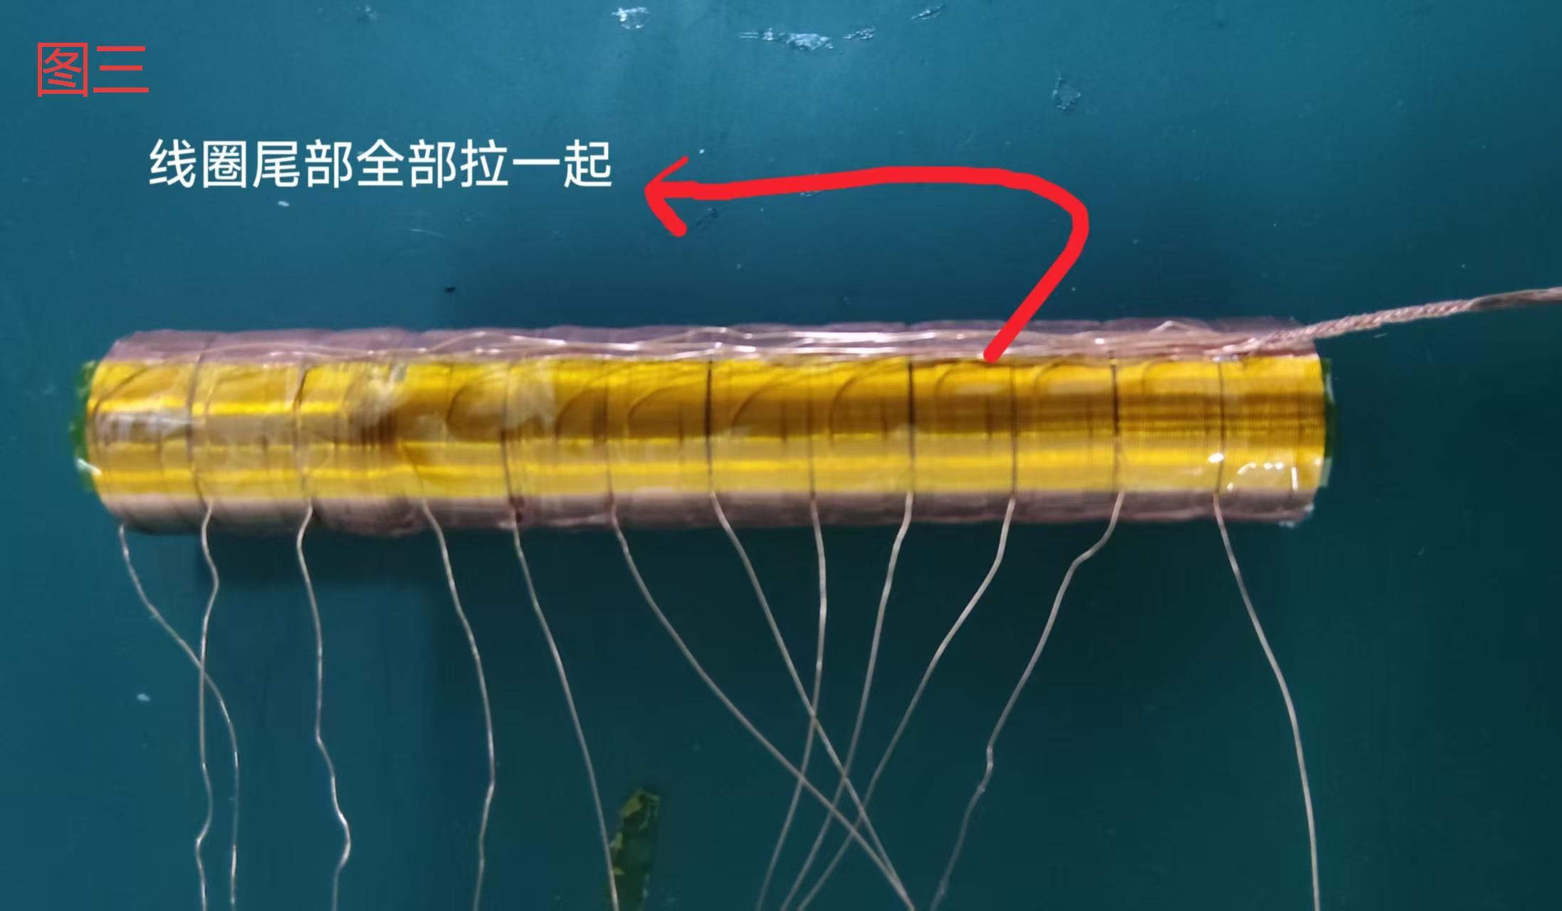
0608管状电机制作流程及注意事项
步骤一: | 1. 糊线圈时需按照三薄三厚三薄二厚一薄（即七薄五厚,共12个线圈）线圈按顺序摆放 2. 线圈头尾方向需统一一致，需注意区分线圈头部与线圈尾部（详细见图一） 3. 糊线圈时注意不可全部线圈都涂满（使用A,B胶涂抹）
常见错误点： | 1：线圈摆放方向不统一 （会导致成品测力时不走数或力偏差过大） 2：线圈不按照顺序摆放 （会导致成品电阻电感忽高忽低） 3：糊线圈时过多涂抹 （会导致后续灌入黑色环氧胶不能充分流入线圈内部固定线圈）
步骤二： | 1：组线圈时需要先将头尾分开.所有头部方向一致（如十二个线圈头部全在左侧），所有尾部方向一致（如十二个线圈尾部全在右侧）详细见图二 2：将所有尾部线圈拉一起（详细见图三） 头部线圈按照 三 六 九 十二 拉一起即红线 二 五 八 十一 拉一起即黄线 一 四 七 十 拉一起 即白线 3：以上两个步骤每一步都需要配合使用高温胶将线圈完全包裹住 如线圈所有尾部拉一起时使用高温胶固定 头部线圈按照顺序拉好时 使用高温胶包裹住
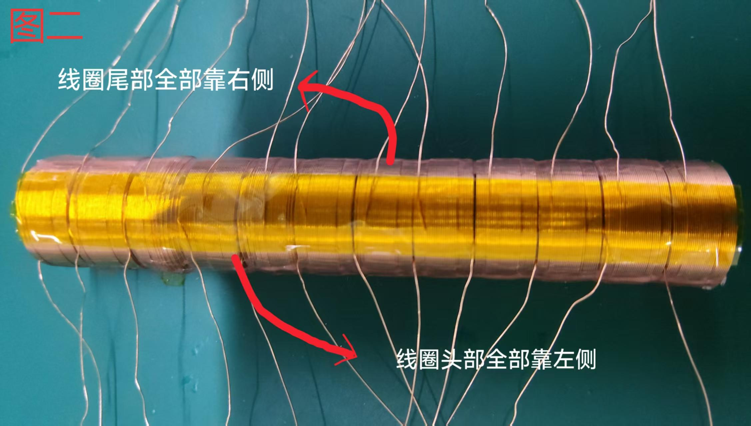
常见错误点： | 1：线圈头尾没分开 如十根线圈头部在左侧 两根线圈头部在右侧 （会导致后续测试电阻数值偏大数据异常） 2; 线圈头部没按照要求分开接线 （会导致 白,黄,红 三线数据异常测试不过） 3：使用高温胶时线圈没有包裹住 （会导致测试时高压不过） | 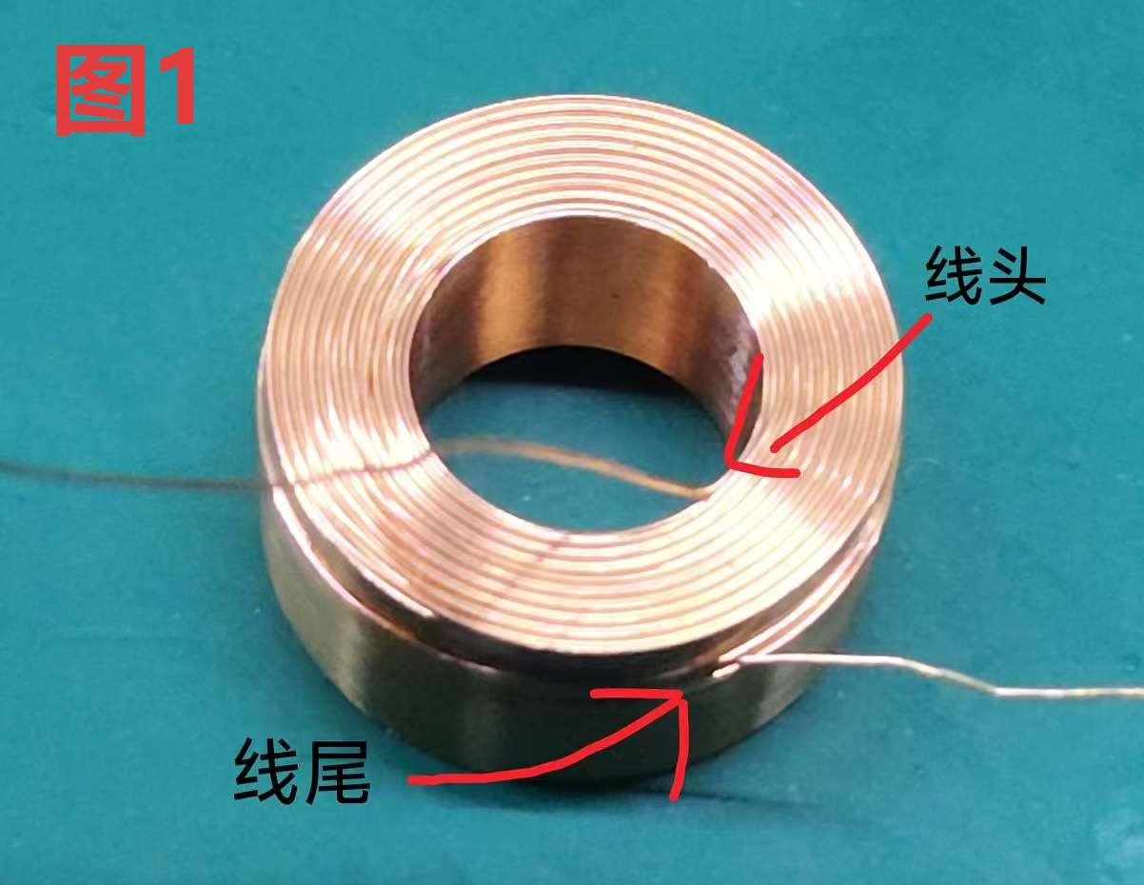
步骤三： | 1：将组好的线圈按照 白，黄，红 三种颜色焊接上电机线 2：使用黑色小套管包裹住接线处焊点
常见错误点： | 1：电机线白黄红 接错线 （会导致测试时电阻电感不对 成品上电测试电机没反应） 2：黑色小套管没有将焊点全部包裹 （会导致测试时高压不过）
步骤四： | 1：接好线圈的电机使用专业设备测试 2：测试合格的线圈放入壳中装上两侧端盖 （装顶部端盖时需将线绕一圈后再装顶部端盖） 3：螺丝孔的螺丝装上 （装螺丝时需注意螺丝孔不能压到线圈） 4：使用玻璃胶固定端部出线孔
常见错误点： | 1：装顶部端盖时线圈没有绕一圈直接装 （会导致线圈松动固定不牢靠） 2：装螺丝时压到线圈 （会导致线圈损坏 测试不过） 3; 使用玻璃胶没有固定出线孔 （会导致后需灌胶时漏胶及成品清理）
步骤五： | 1：组装测试合格的壳装入灌胶棍（需配合专用润滑剂使用） 2：灌完胶时需将壳整体清理（刚灌完胶时就清理） 3：清理完成后放入烤箱烘烤一小时拿出 胶没完全干时将电机全部清理 4：烘烤结束后清理表面黑色环氧胶 拆卸灌胶棍配合拆卸工装使用
常见错误点： | 1：装入灌胶棍时没有配合使用润滑剂 （会导致拆灌胶棍时很难拆容易敲伤壳） 2：灌完胶时及烘烤后没有第一时间清理 （会导致胶干了之后很难清理容易刮伤壳） 3：烘烤时间过长 拿出胶已经全部干了 （会导致胶干了之后很难清理容易刮伤壳） 4：拆灌胶棍时没有使用工装 （有可能敲伤壳）
步骤六： | 1：成品电机整体深度清理使用酒精搭配专用擦拭纸 2：检查电机两侧端盖是否过高凸起 （凸起需使用工具削平） 3：线剪统一长度
常见错误点： | 1：清理成品电机时使用其他工具擦拭 （会导致划伤壳或划伤线） 2：清理电机两侧端盖凸起时随意削剪 （会划伤壳或者划伤线）
步骤七： | 1：电机成品测试U V W 三根线与测试仪器既定程序一致 2：成品打序列号
常见错误点： | 1：成品测试时使用其他测试程序 （会导致测试不过） 2：成品测试时U V W 三根线与既定测试接线不一致 （导致测试不过） 3：打标时随意摆放位置 （序号位置不统一客户拒收）

步骤一
 | 线圈糊制流程及注意事项 制作前期准备： 来料检查 使用卡尺区分薄（5.8~~5.9），厚（6） 两种线圈 制作时流程： 1：严格按照“三薄三厚三薄二厚一薄”的规律进行，共糊制12个线圈（7个薄线圈，5个厚线圈），并按此顺序穿杆摆放整齐。 2：方向统一： 所有线圈的头尾方向必须一致。操作前需明确区分线圈的头部与尾部（参考图一）。 3：固定工装：将线圈穿杆按照顺序摆放整齐后放入工装内固定即可涂胶（注意所有铜线尽量保持在一条直线，参考图四） 4：涂胶方式： 使用A/B胶涂抹时，严禁涂满整个线圈。只需在特定位置点涂即可，预留出胶水流动空间不可过多涂抹A/B胶 5：尺寸要求： A/B胶固定后整体尺寸应保持在71.5~72之间 制作完成后续流程:抽测自检线圈尺寸，外径，是否按照要求摆放 该步骤常规错误点及后续结果： 线圈方向不一致 → 成品测力时数据不变化或力值偏差过大。 未按顺序摆放 → 成品电阻、电感值忽高忽低，性能不稳定 涂胶过多 → 后续灌入的黑色环氧胶无法充分流入线圈内部进行固定。 尺寸偏差大 → 后续成品测试数据有问题
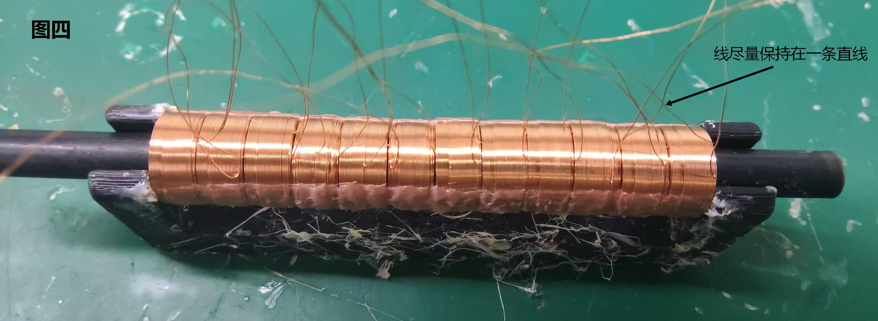
 | ；

步骤三
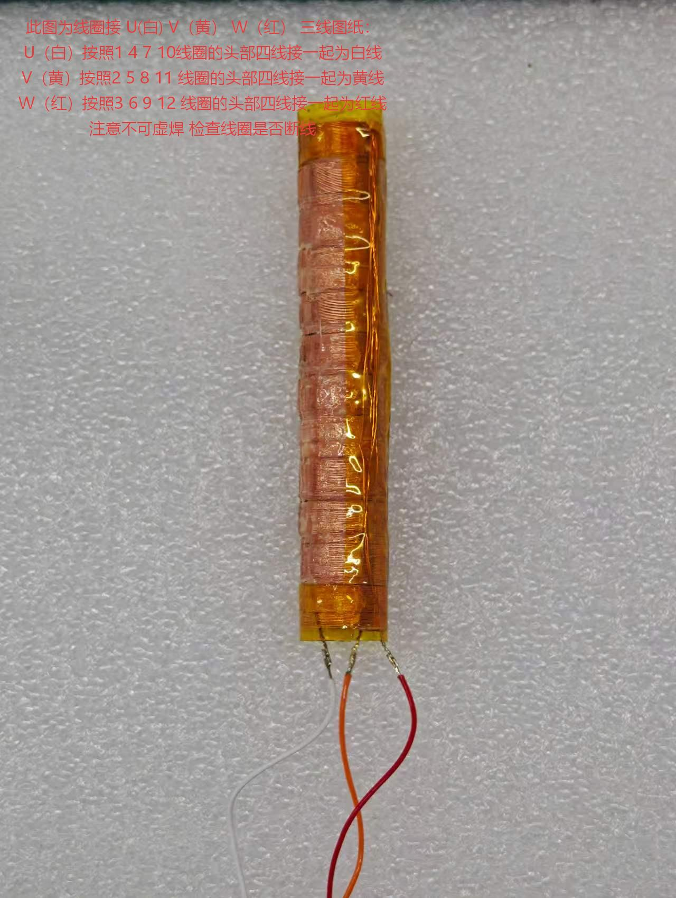 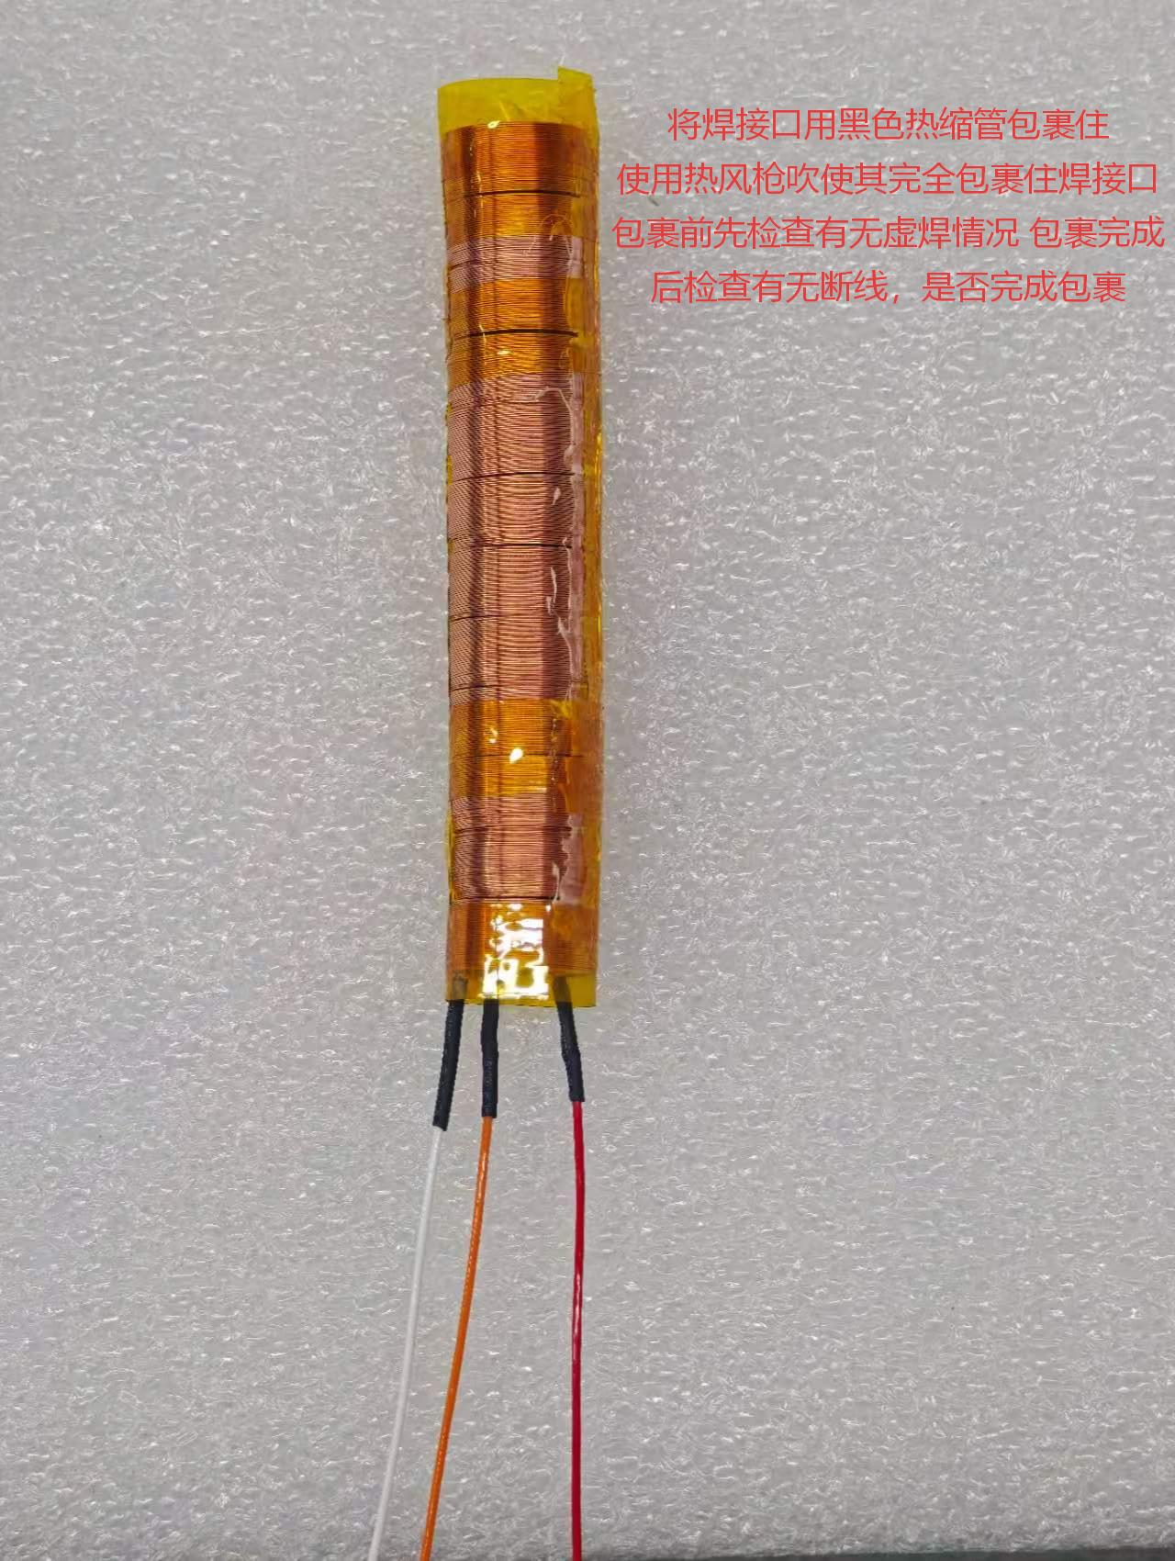 焊接引线及注意事项 制作前期准备：抽测上一步骤线圈是否有接错头尾 U V W 三线是否接错线 高温胶是否包裹固定 制作时流程： 1;接线匹配：将已分好组的线圈，严格按照白、黄、红三种颜色与对应的电机引线进行焊接 2；绝缘保护：使用黑色小套管将焊点完全包裹，确保无裸露金属。 制作完成后续流程：焊接完成自检线圈有无接错，有无虚焊 有无断线 合格后交付下一步骤 该步骤常规错误点及后续结果： 引线颜色接错 → 测试时电阻、电感值错误；成品通电后电机无反应 黑色套管未完全包裹焊点 → 测试时高压不通过。

步骤四
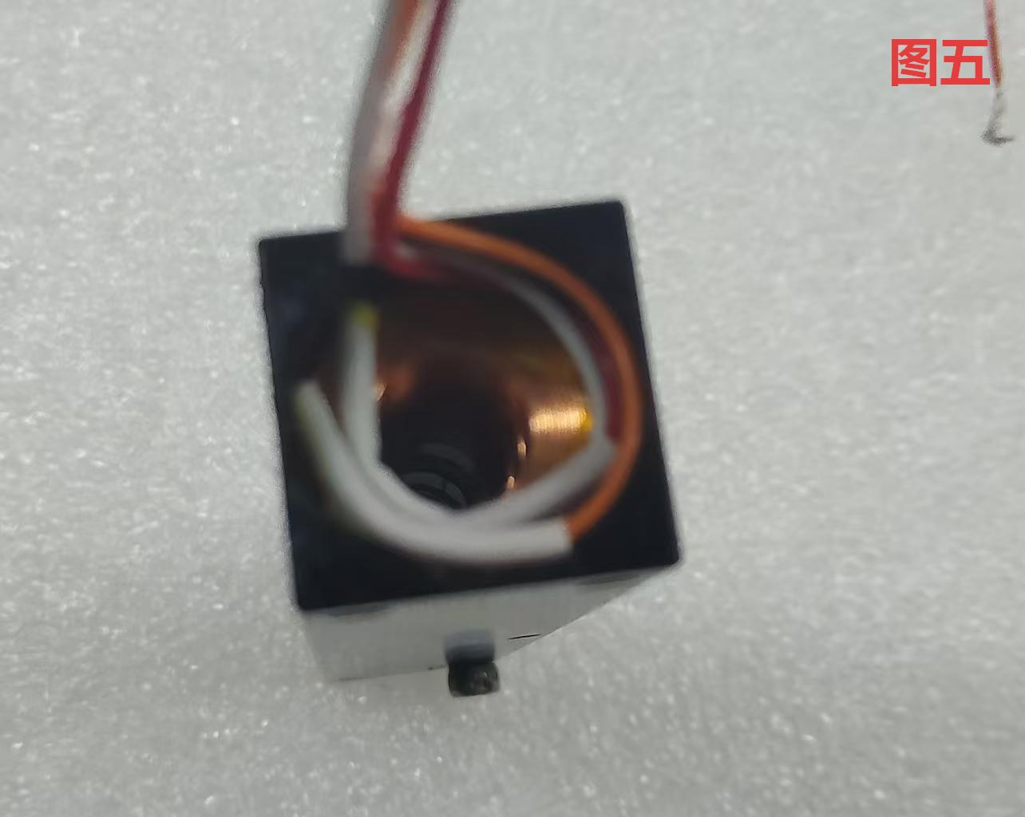
 | 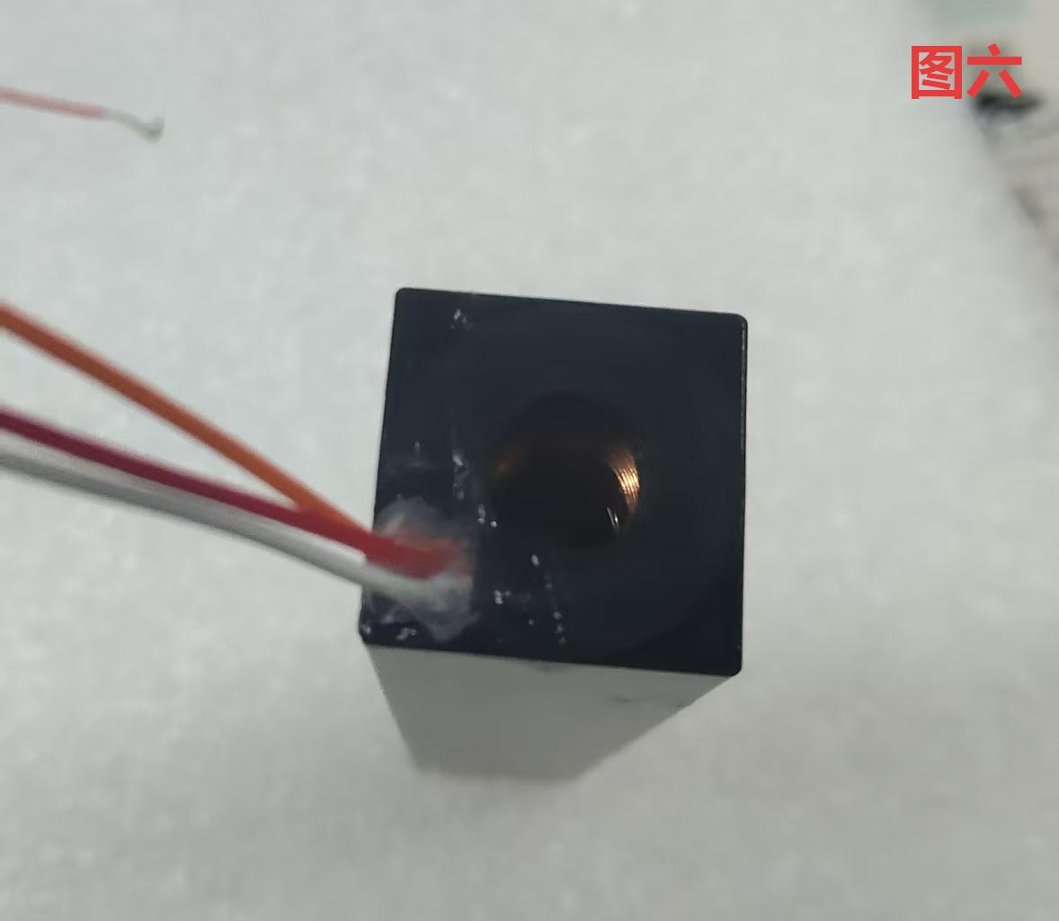 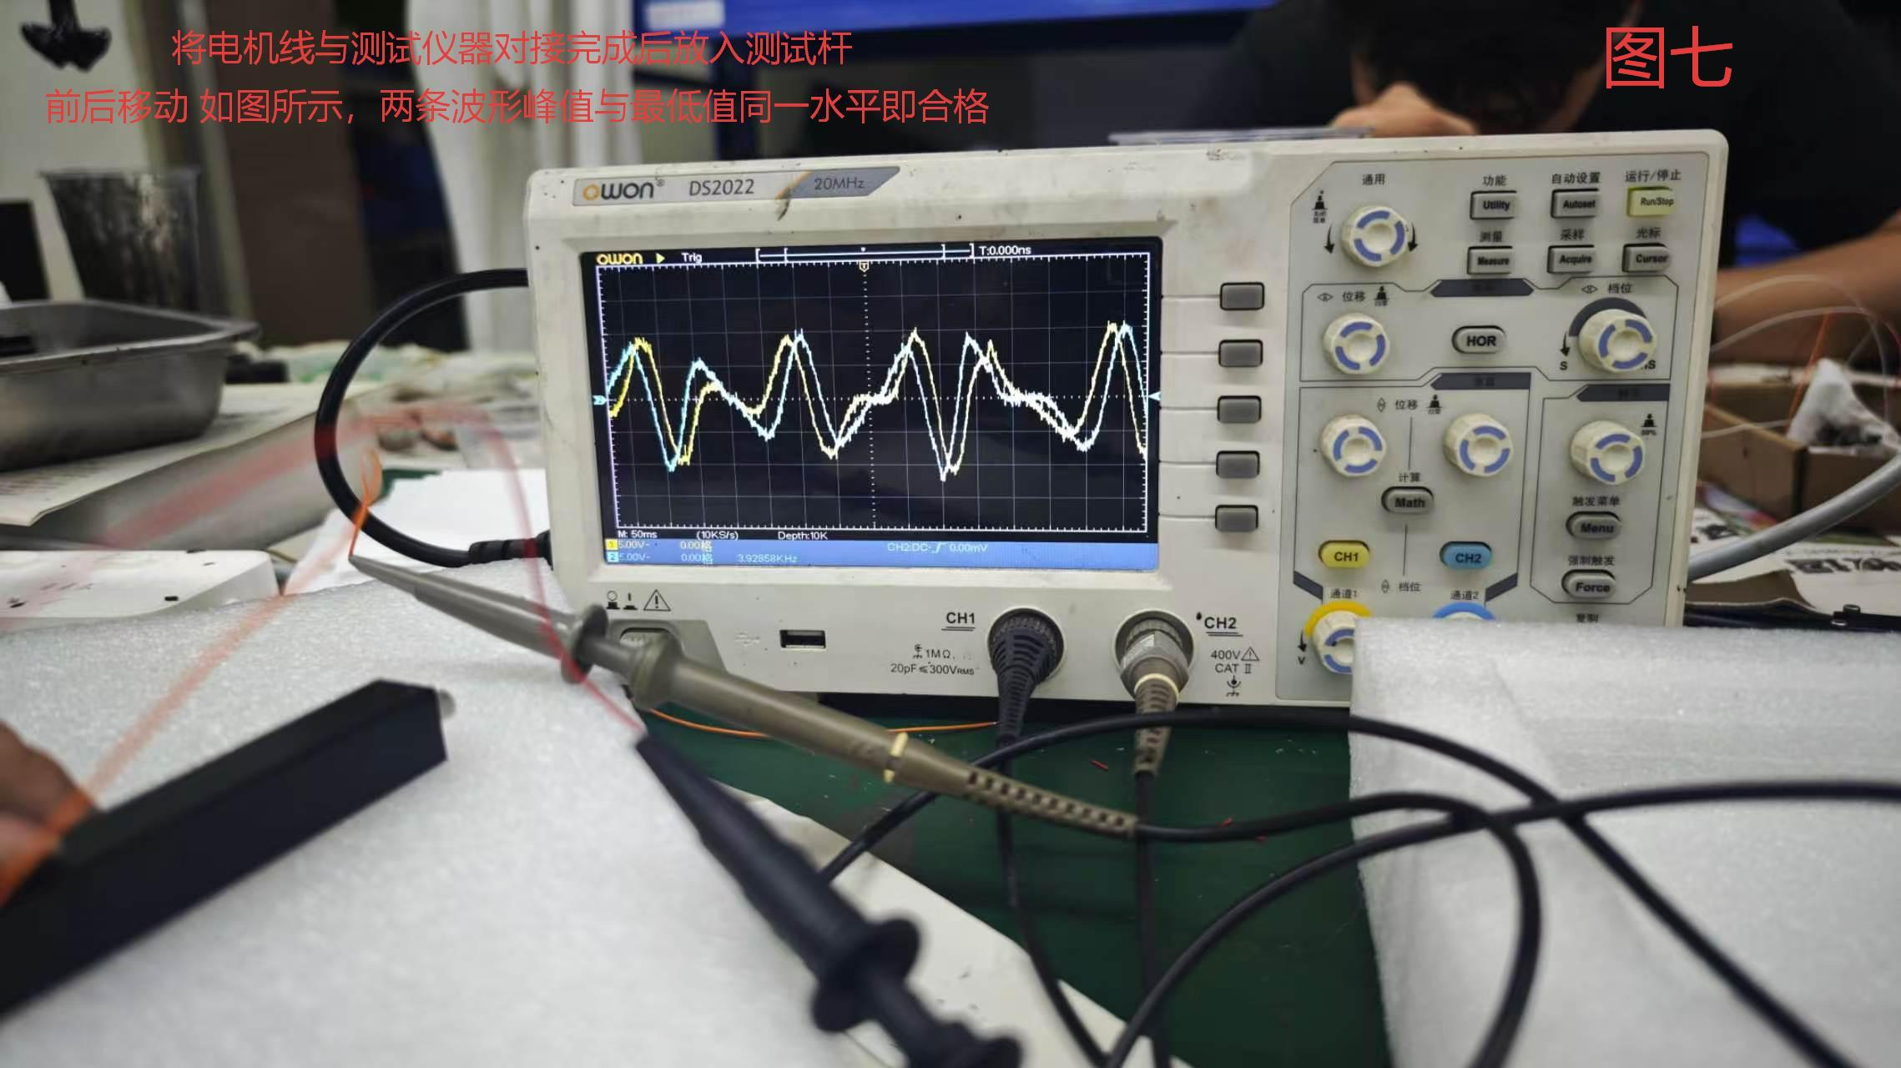 组装与测试及注意事项 制作前期准备：抽测上一步骤线圈是否按照要求接 线圈有无虚焊 有无断线 制作时流程： 1初测： 将焊接好的线圈组件使用专业设备进行初步测试。 2装入壳体： 将测试合格的线圈放入壳体中。装壳时及后续每一步骤都需检查壳是否有划伤磕伤变形等等 3关键动作： 将线圈装入壳后安装底部与顶部端盖，安装顶部端盖前，必须先将引线在端盖内侧绕一圈，再安装端盖。（参考图五） 4反电动测试：使用反电动测试仪器配合专用杆测试线圈波动波动数值是否合格（参考图七） 5固定出线口： 装壳时注意线圈出现方向，使用玻璃胶固定端部的出线孔，防止松动。（参考图六） 6灌胶前高压测试：斜对角装入0608专用固定孔螺丝（不可压到线圈） 使用仪器夹住螺丝测试高压是否合格合规 制作完成后续流程：自检壳是否有划伤 螺丝是否拧紧 出现位置是否正确 玻璃胶是否固定出线孔 常见错误与后果: 1安装顶部端盖时未绕线 → 线圈松动，固定不牢靠。 2出线孔未用玻璃胶固定 → 后续灌胶时漏胶，且成品清理困难 3反电动测试波动异常 →后续成品测试无力数据偏差大 4灌胶前高压测试螺丝打浅/打深/碰到线圈 →螺丝孔打浅导致后续客户安装固定不住 打深容易划伤壳表面 碰到线圈导致整体断线

步骤五
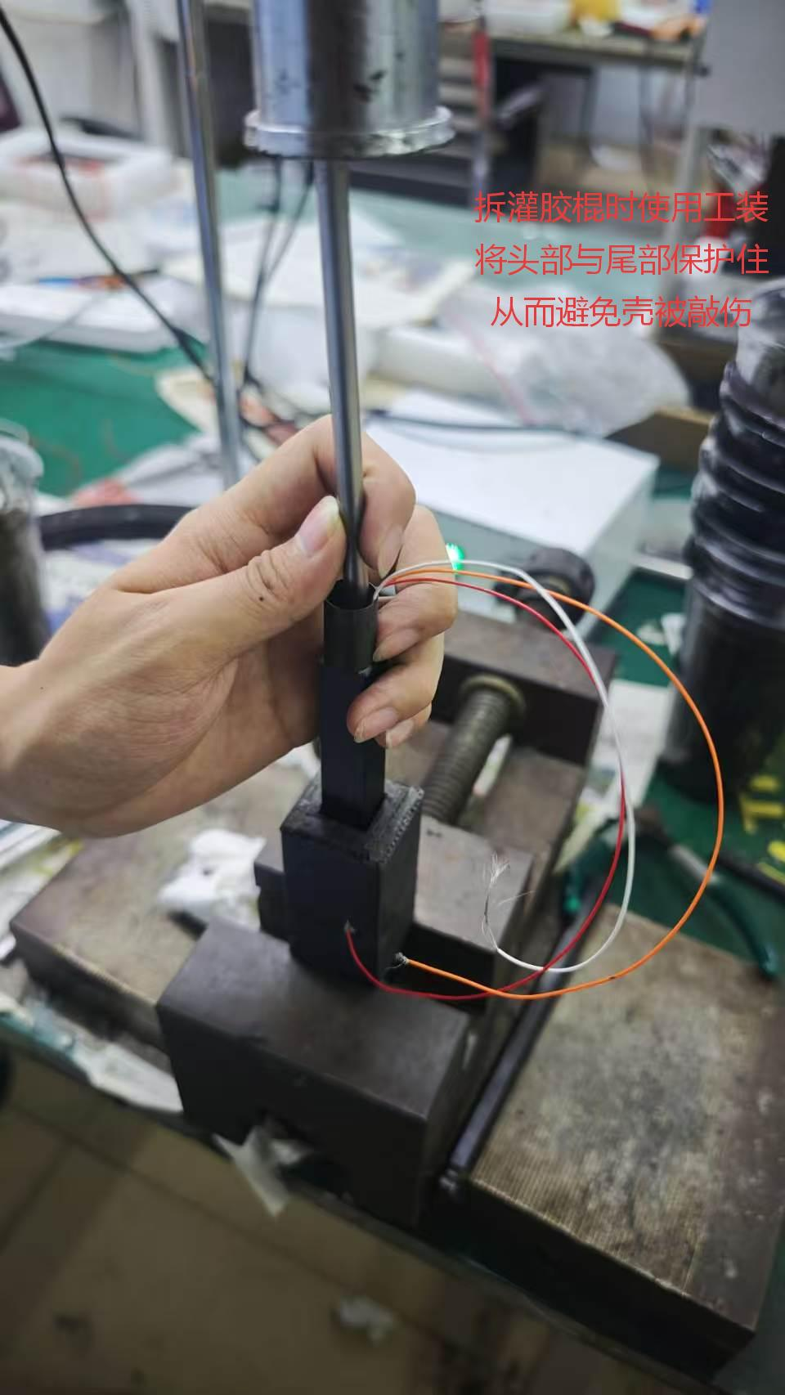 灌胶与烘烤及注意事项 制作前期准备：抽测上一步骤壳是否有划伤 螺丝是否拧紧 出现位置是否正确 玻璃胶是否固定出线孔 制作流程： 1.装灌胶治具：壳体装入灌胶棍前，均匀涂抹专用润滑剂，方便后续拆卸。 2：装入灌胶棍时需先测量灌胶棍外径尺寸（5.58-5.65为合格）严禁使用超过规定的灌胶棍 3.灌胶流程: ①：第一遍灌胶时使用中间专用灌胶孔至两侧螺丝孔胶溢出清理两侧溢出胶使用螺丝固定中间灌胶孔 ②：第二遍灌胶时从两侧螺丝孔灌入直至一侧溢出胶后装上专用螺丝（留一个孔）清理放置15分钟 ③：第三遍灌胶将最后一个螺丝孔灌入胶后进行深度清理 清理完成后放置固定区域并检查壳是否有划伤 磕伤 端盖是否凸起或凹陷 等等导致品质检查不过的因数 5. 灌胶并深度清理残胶完成后，放置指定区域待其自然冷却凝固或放入烤箱烘烤 6.分段清洁烘烤： ① 烤箱恒温烘烤1小时； ② 烘烤结束胶未完全硬化时，初次整体清胶； ③ 胶完全固化后，二次深度清理表面环氧黑胶。 7.拆治具：拆卸灌胶棍必须使用专用工装。 制作完成后续流程：自检壳是否有磕伤 划伤 螺丝是否拧紧 端盖是否凸起或凹陷 常见错误与后果： 1.未涂抹润滑剂 → 灌胶棍拆卸困难，敲击易磕碰壳体 2.灌胶/烘烤后未及时清胶 → 胶体固化后难以清理，擦拭划伤壳体 3.烘烤超时、胶体完全硬化后清理 → 残胶难去除，壳体易刮伤 4.拆卸未使用专用工装 → 暴力拆卸磕碰、损伤电机壳体 5.螺丝孔用错螺丝 → 孔位深浅不一致 客户无法安装 6.错误使用灌胶棍 →外径偏差太大拆灌胶棍时容易造成断线

步骤六
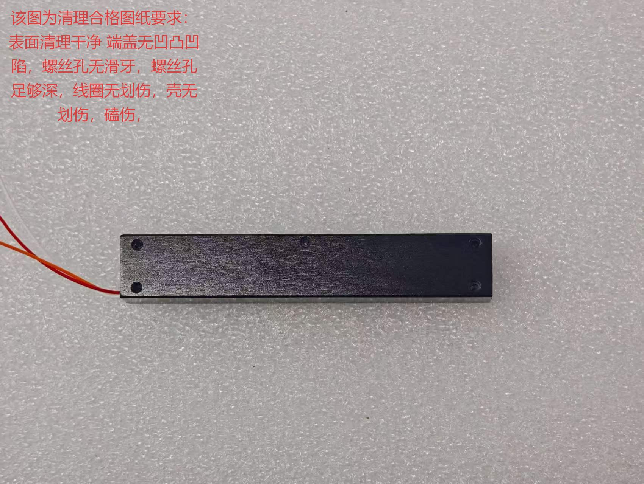
 | 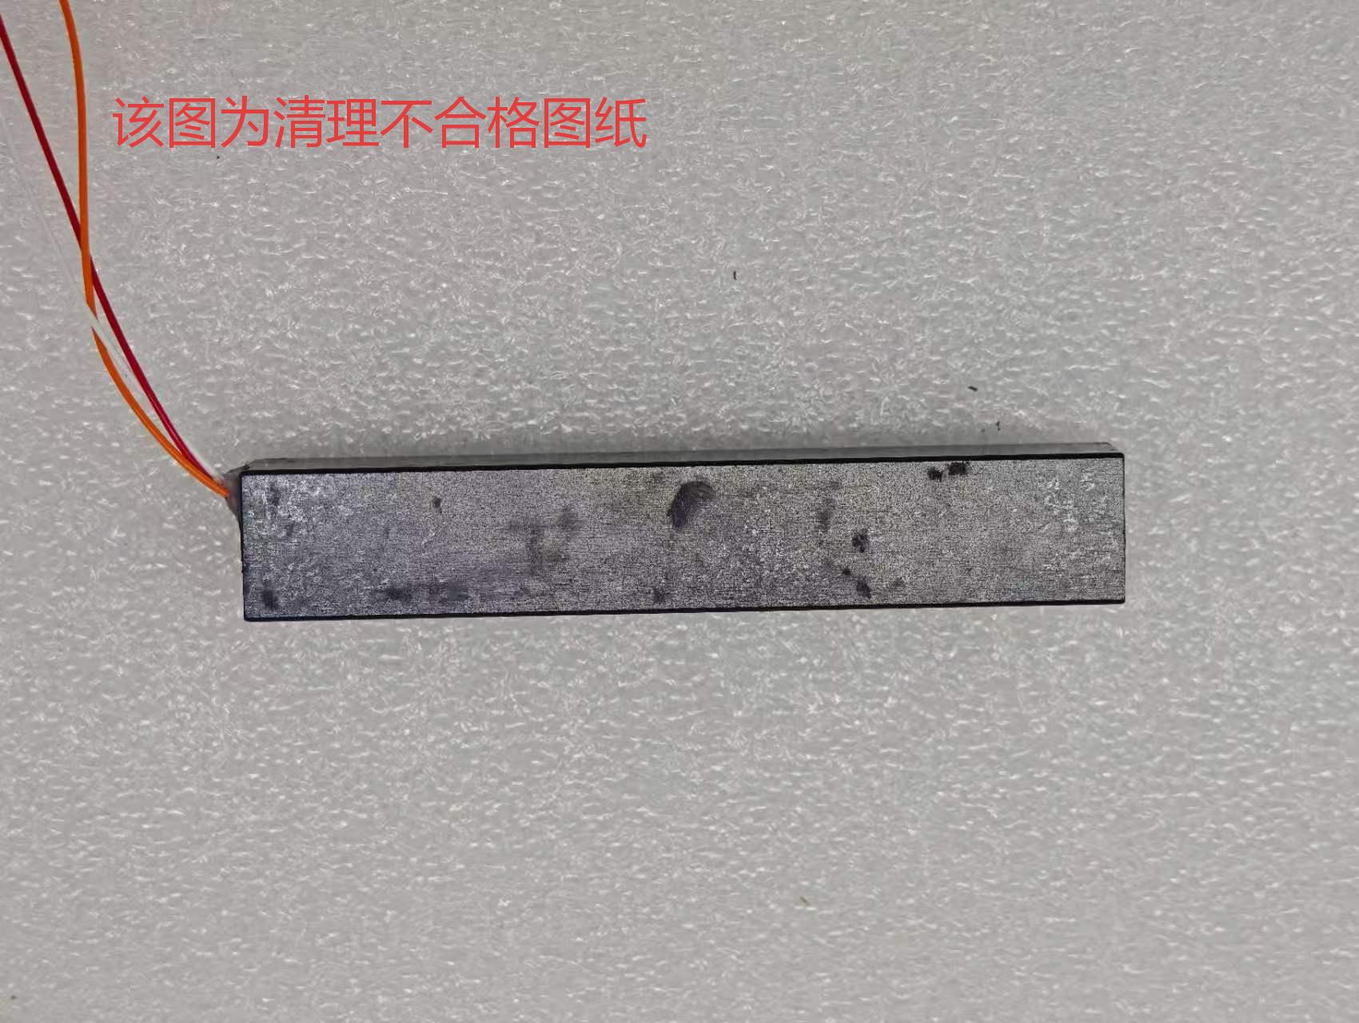 成品清理流程及注意事项 制作前期准备:抽测上一步骤壳是否有磕伤 划伤 螺丝是否拧紧 端盖是否凸起或凹陷 制作时流程: 1深度清理： 使用酒精和专用擦拭纸对成品电机进行整体深度清洁。 2检查端盖： 检查电机两侧端盖是否有过高凸起。如有，使用工具将其小心削平。 3拆卸螺丝： 使用专用工具拆卸螺丝，拆卸后检查螺丝孔有无滑牙，螺丝孔距过深/过浅，有无压到线圈 4整理引线： 清理完成后将电机引线裁剪至统一长度。 制作完成后续流程：自检清理是否干净，线有无划伤 壳有无磕伤 划伤 常见错误与后果： 1：使用其他工具擦拭（如普通抹布、尖锐物品） → 划伤壳体或引线。 2：削剪端盖凸起时操作随意 → 划伤壳体或引线。 3：随意使用工具或暴力拆卸螺丝 →螺丝滑牙或螺纹损坏

步骤七
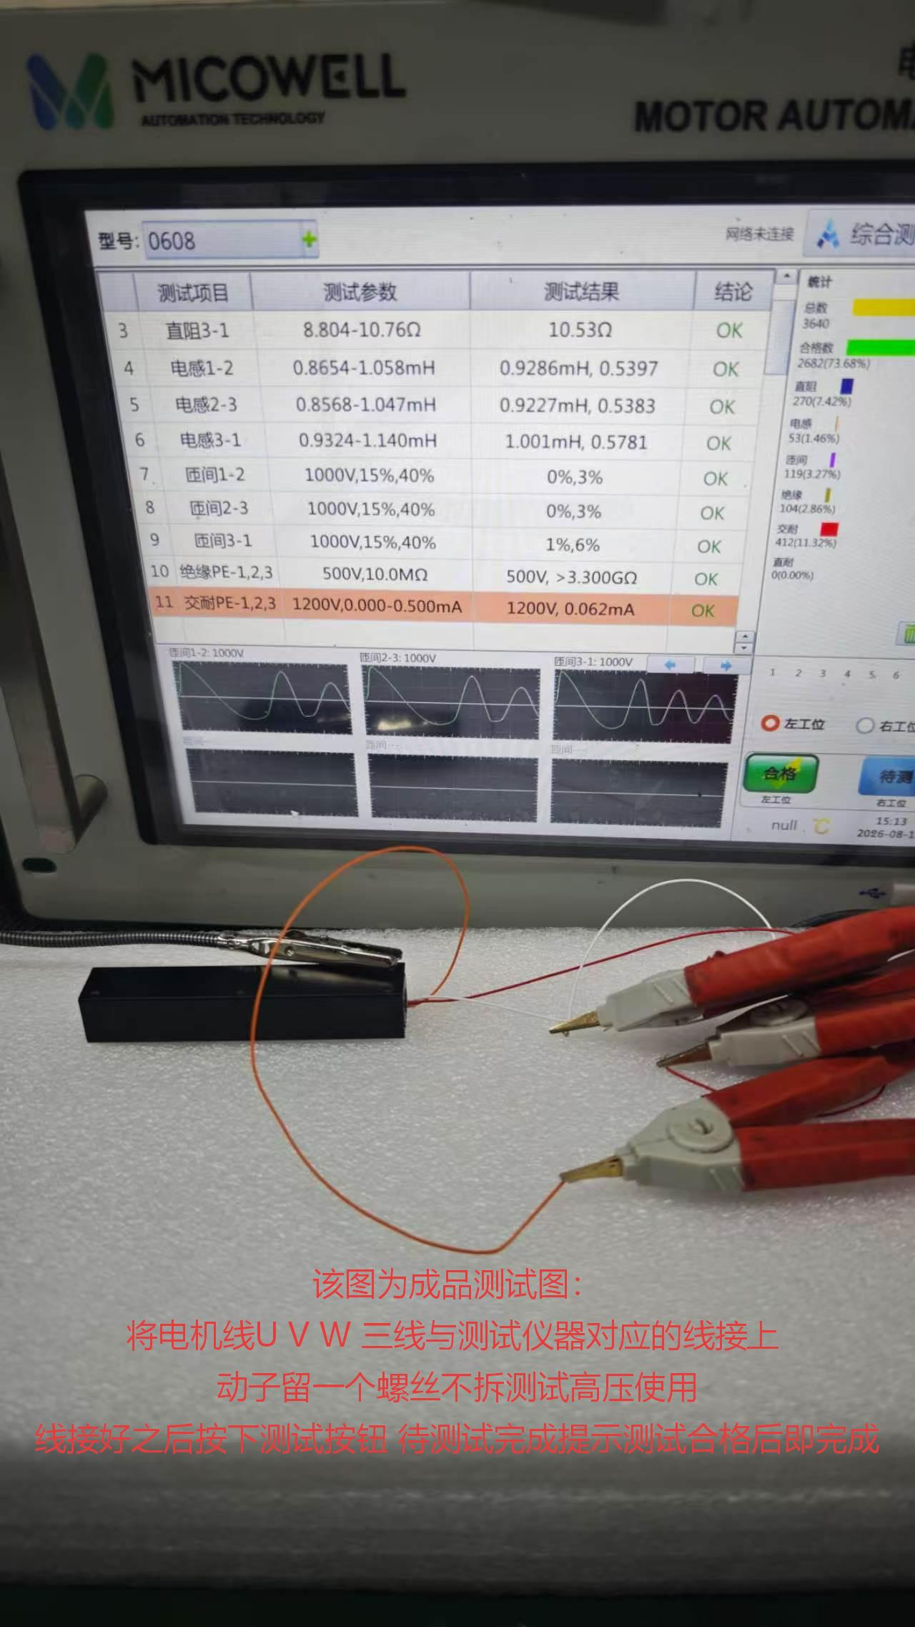 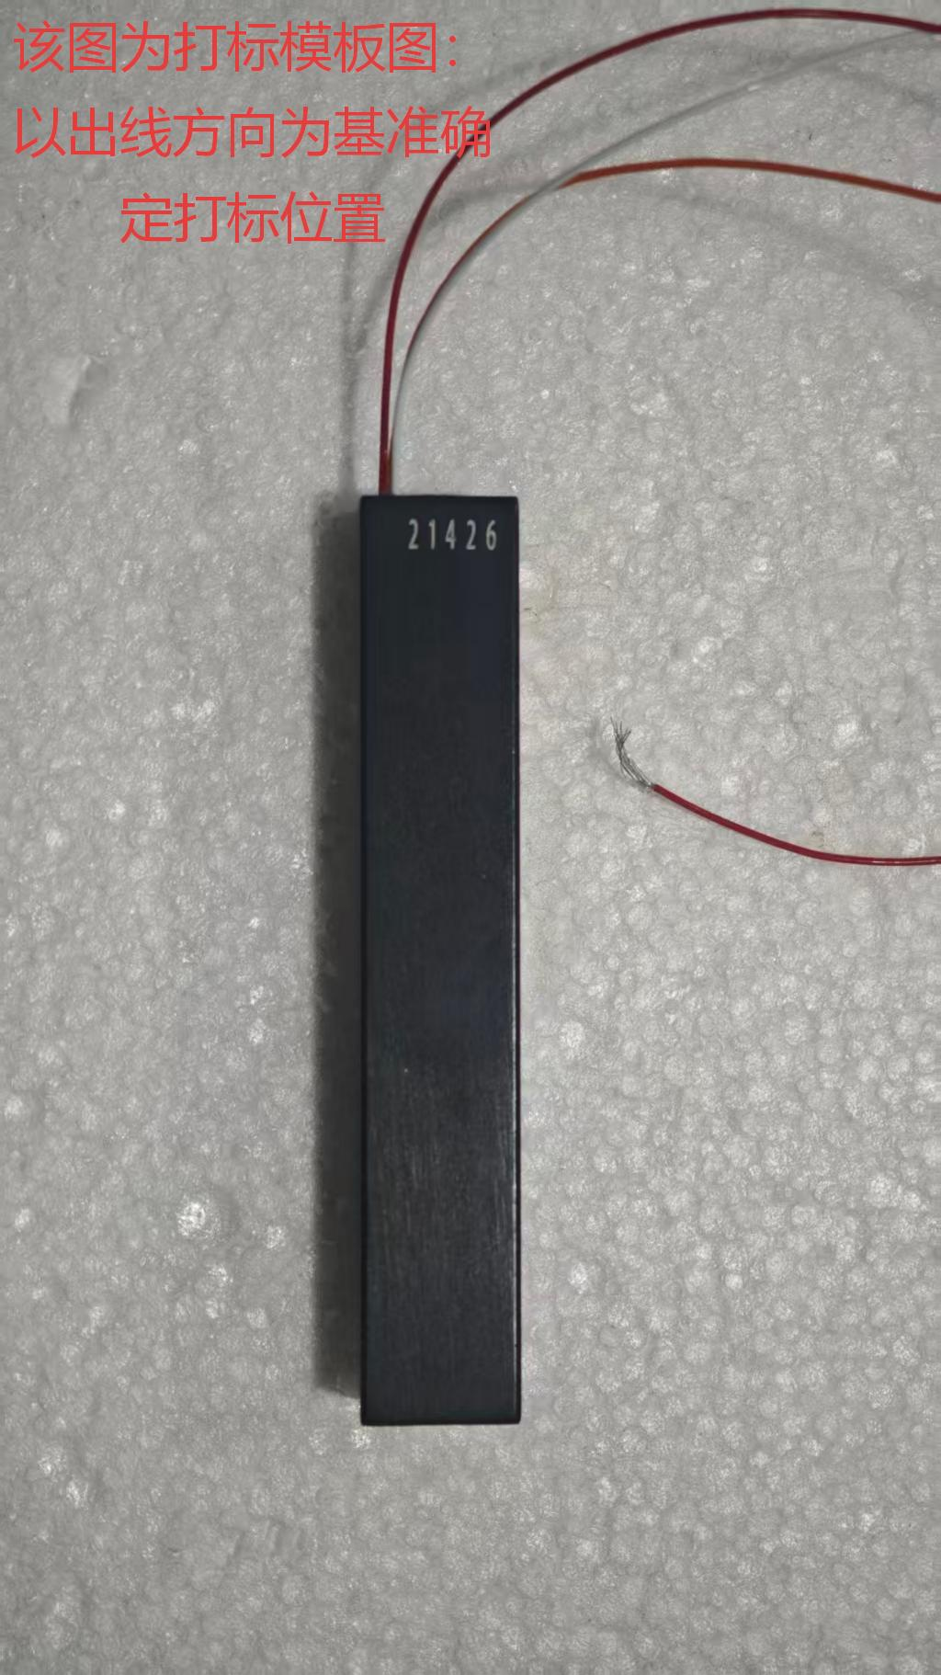 成品终检及注意事项 制作前期准备：抽测成品表面是否清理干净，线有无损伤，壳整体有无划伤磕伤 制作流程： 1电性能测试： 使用与测试仪器内置程序一致的程序，连接电机的U、V、W三根引线进行测试。 2打标： 测试合格后，在成品规定位置打印序列号。 3成品检查螺丝孔：检查螺丝孔有无滑牙，孔距过深/过浅，有无压到线圈 制作完成后续流程：自检成品打标是否在规定位置 成品有无磕伤.损伤.划伤.检查完成后交往品质检查 常见错误与后果： 1：使用错误的测试程序 → 测试不通过。 2：U、V、W引线与测试仪器接线不一致 → 测试不通过。 3：打标时随意摆放位置 → 序列号位置不统一，导致客户拒收

平板电机制作流程及注意事项图纸
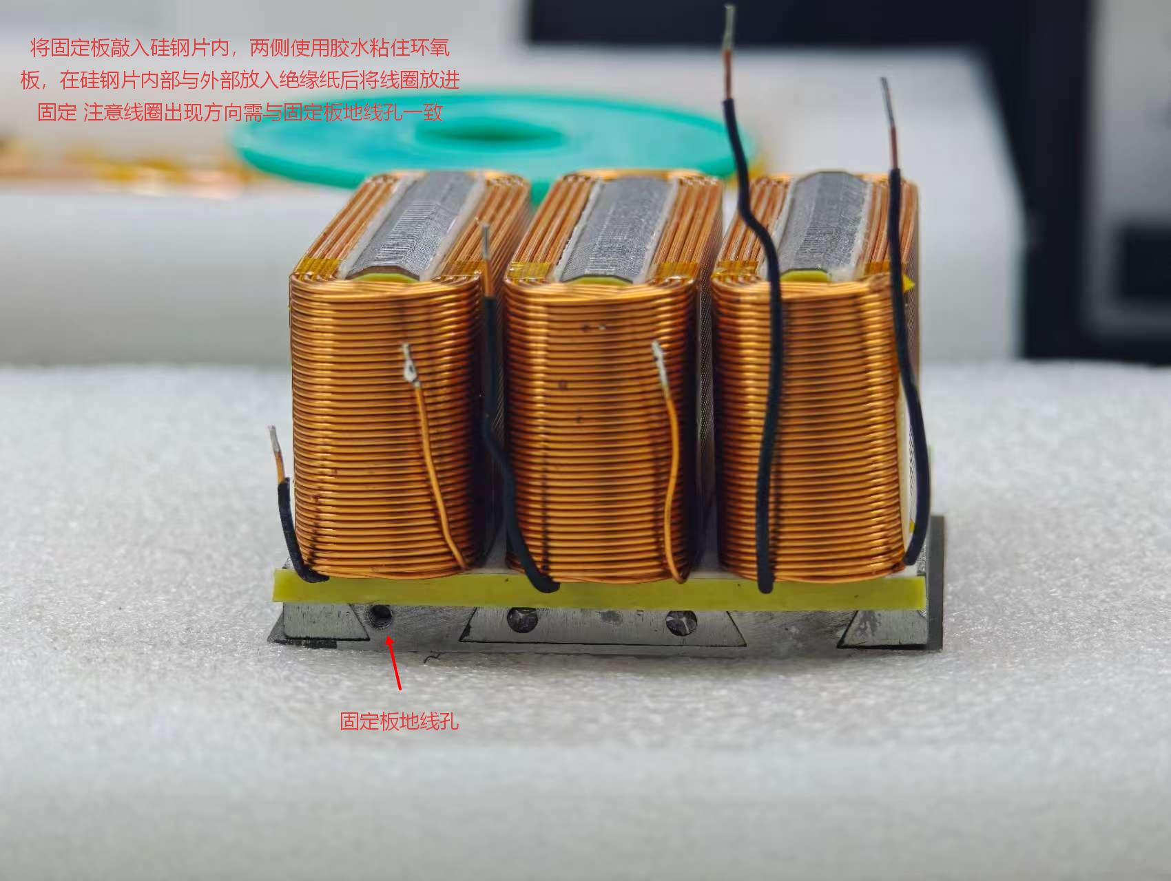
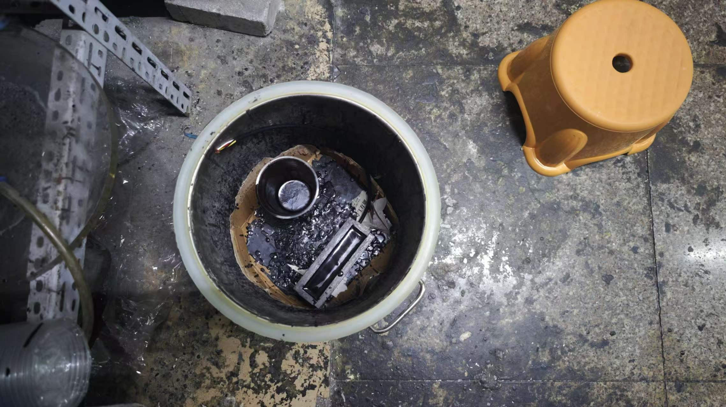
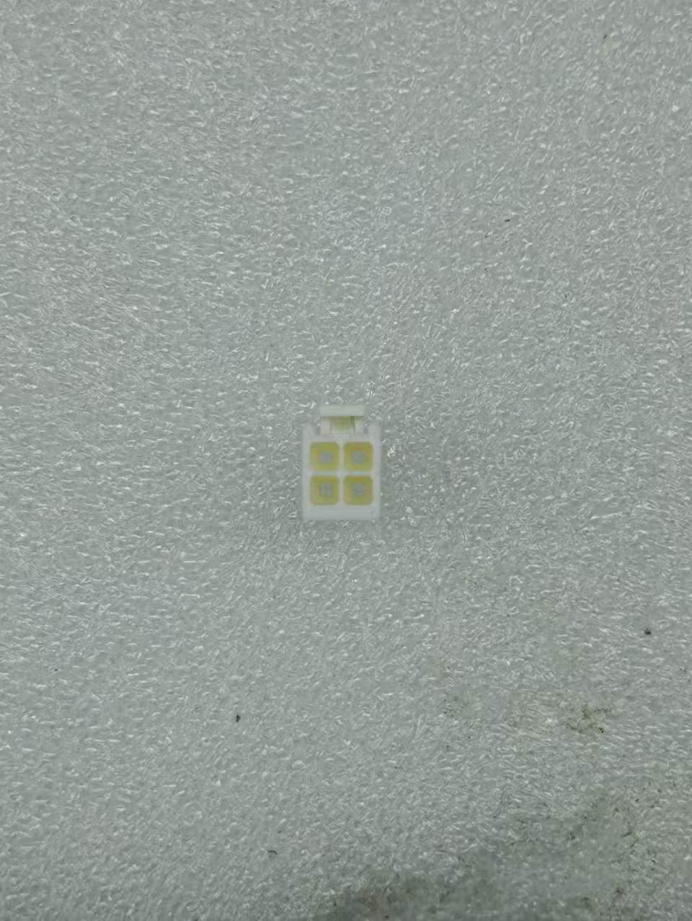
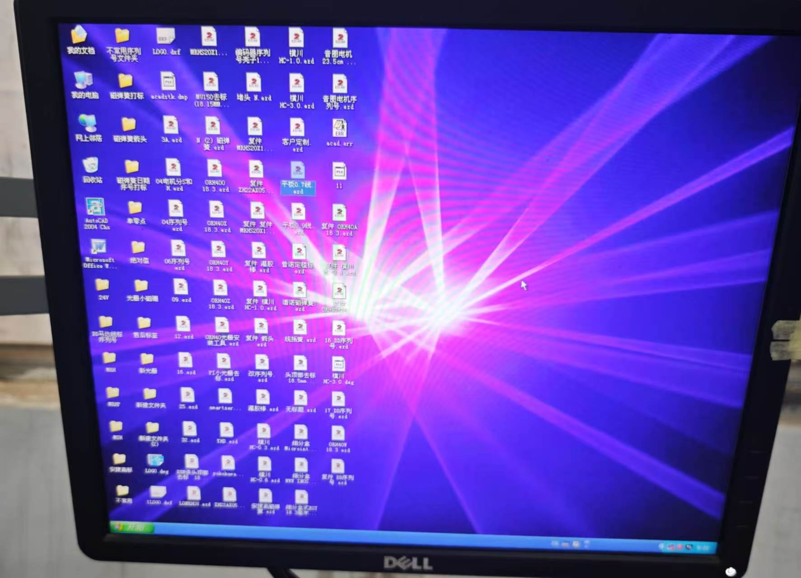
 | 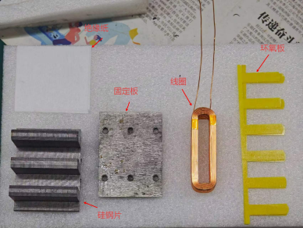 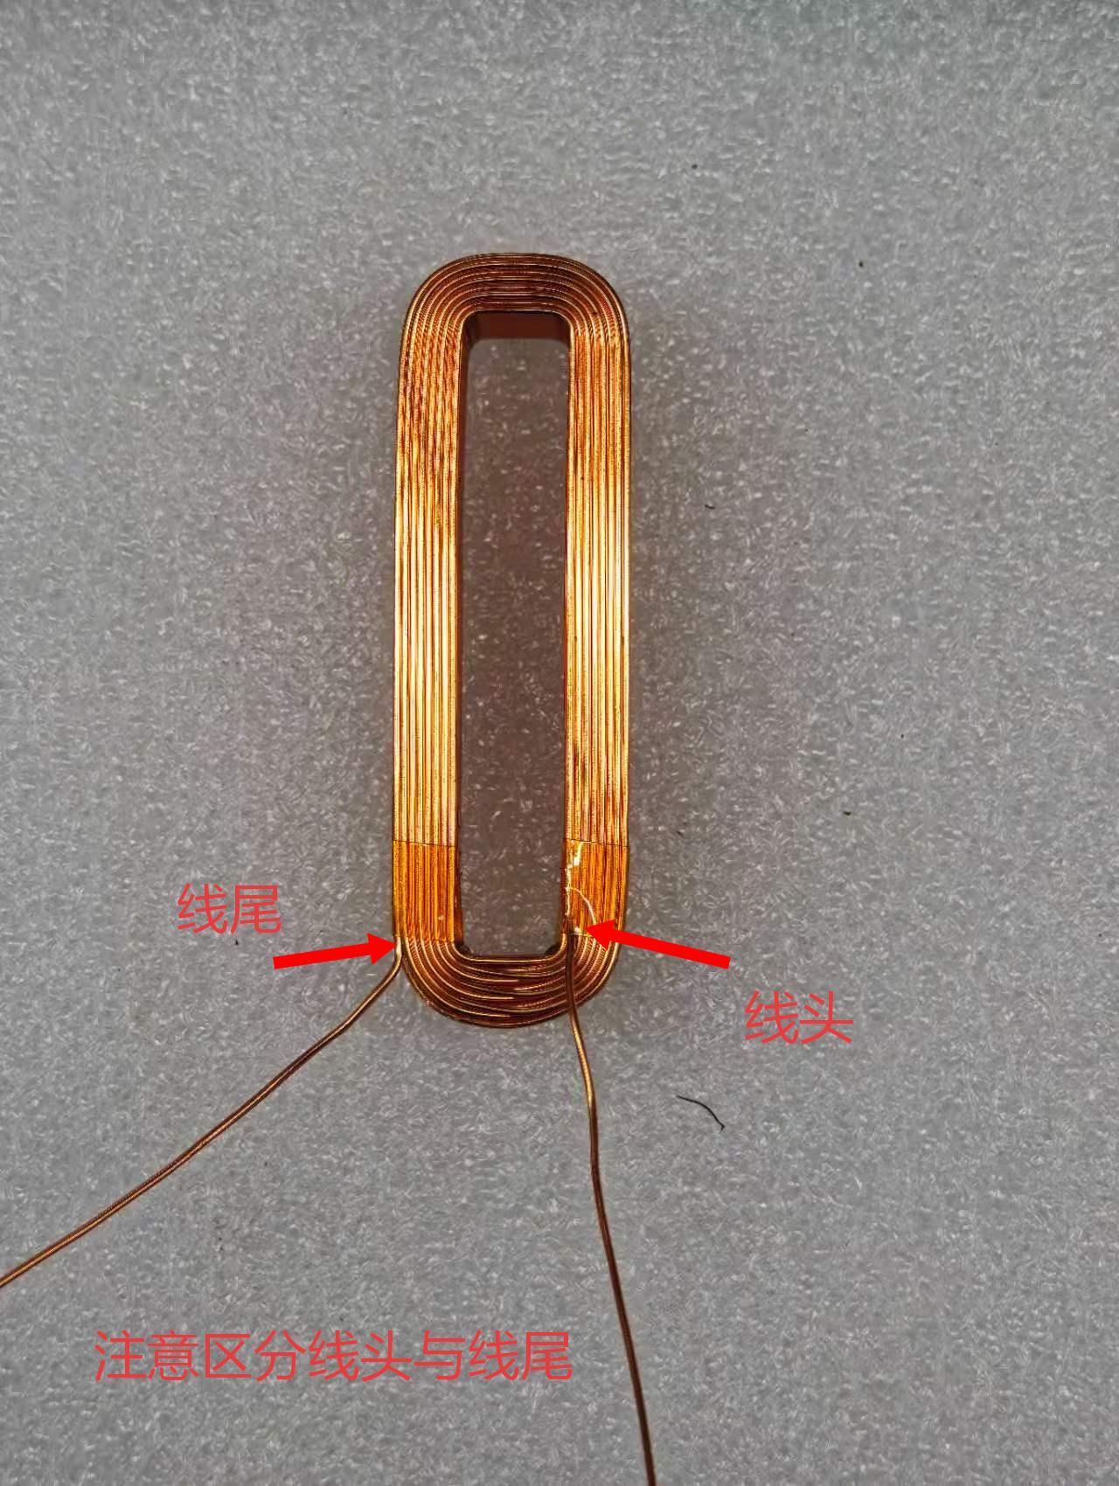 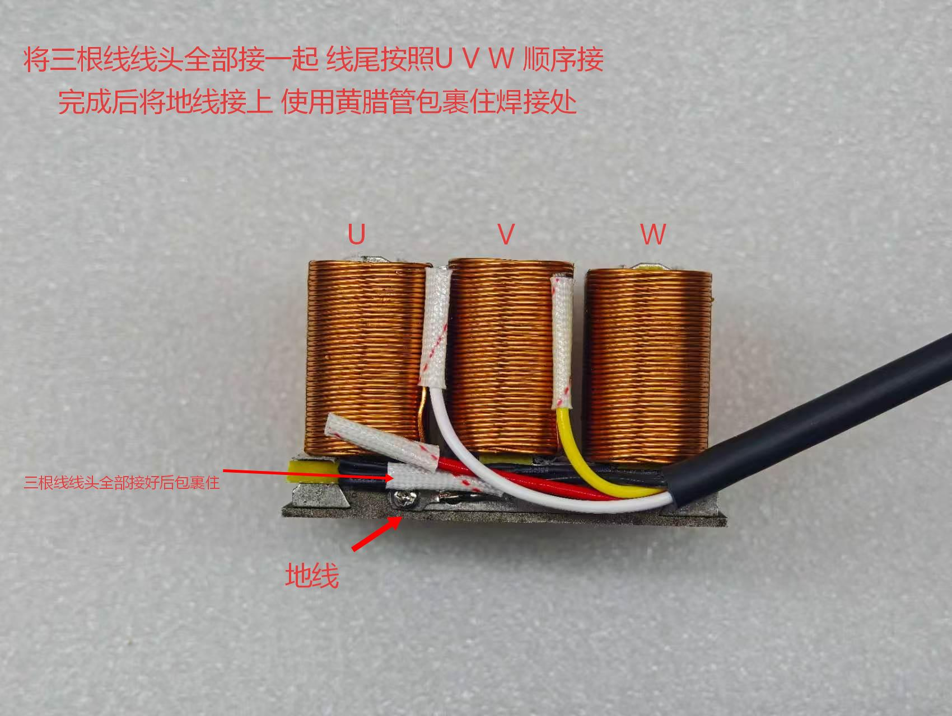 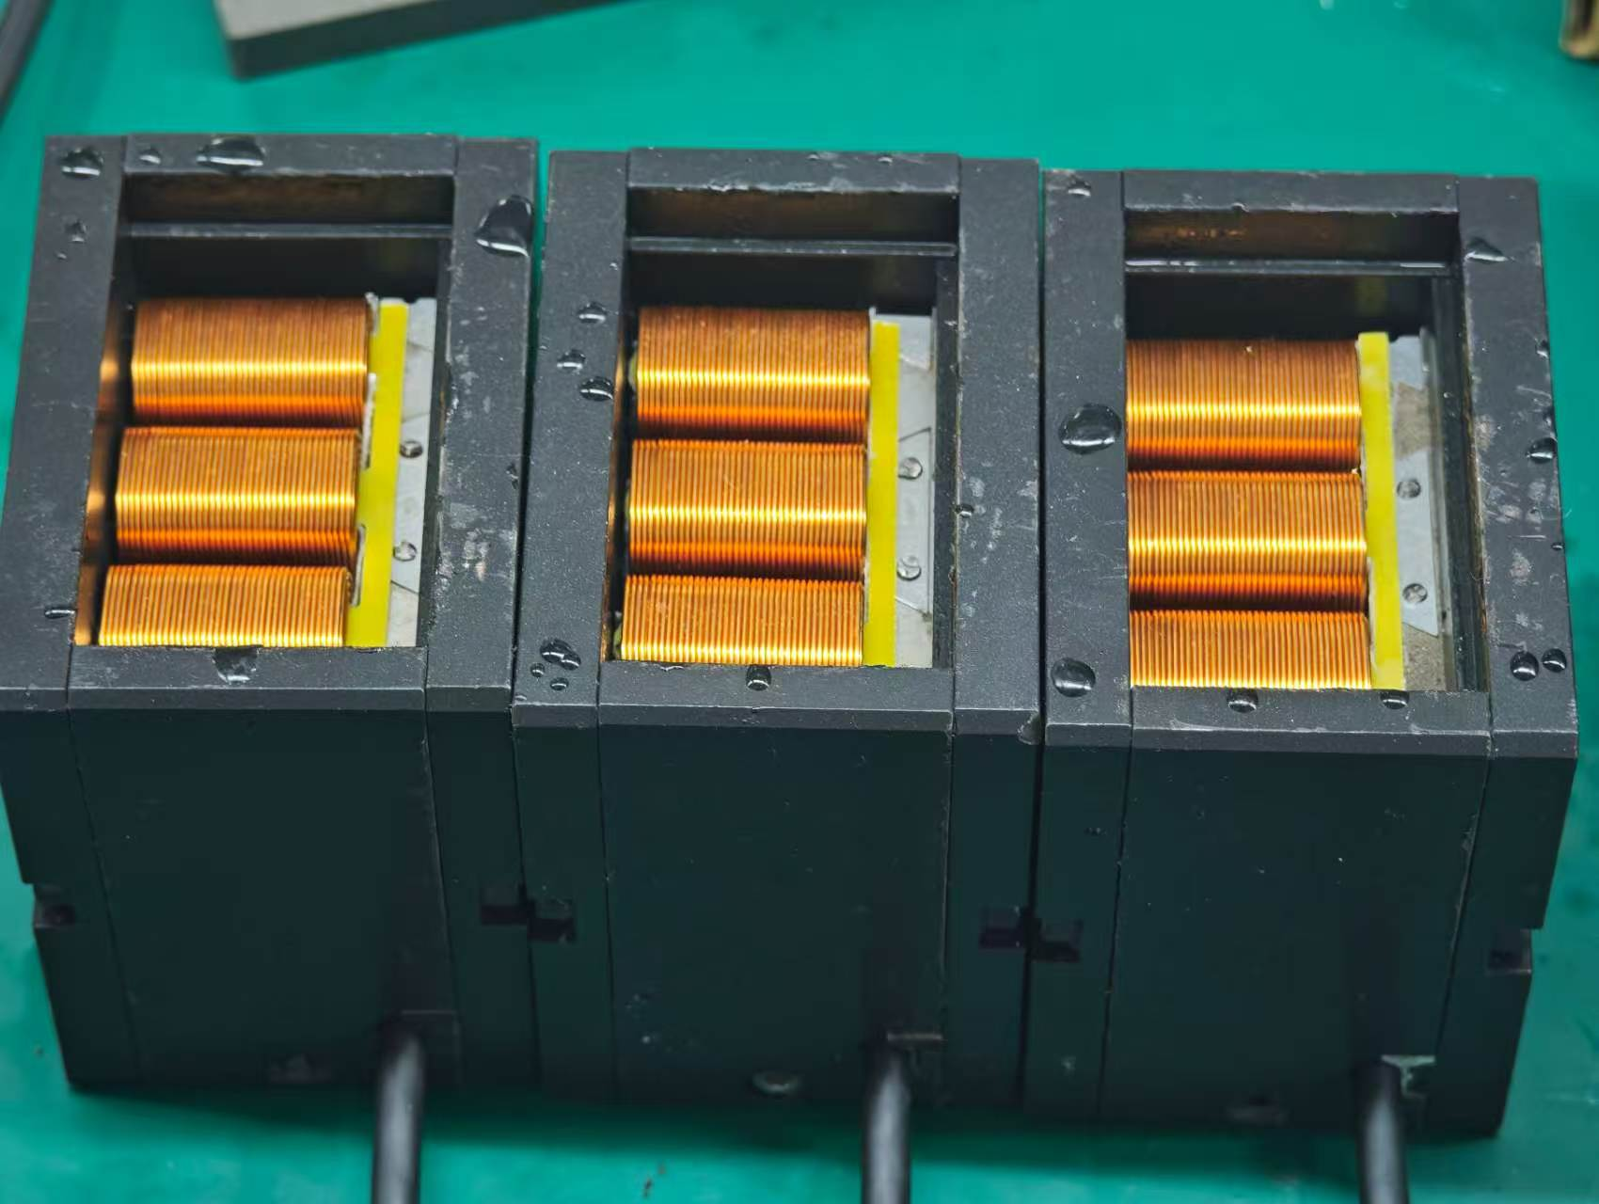 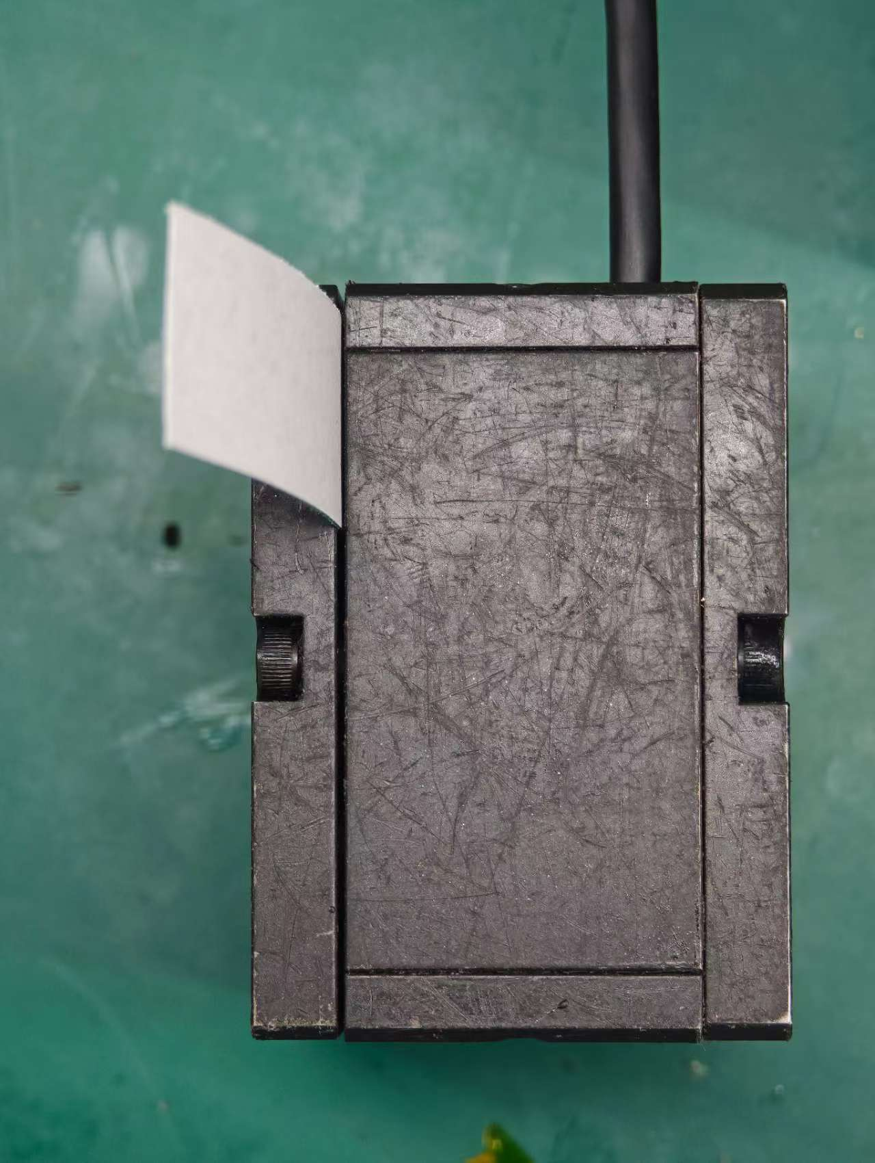 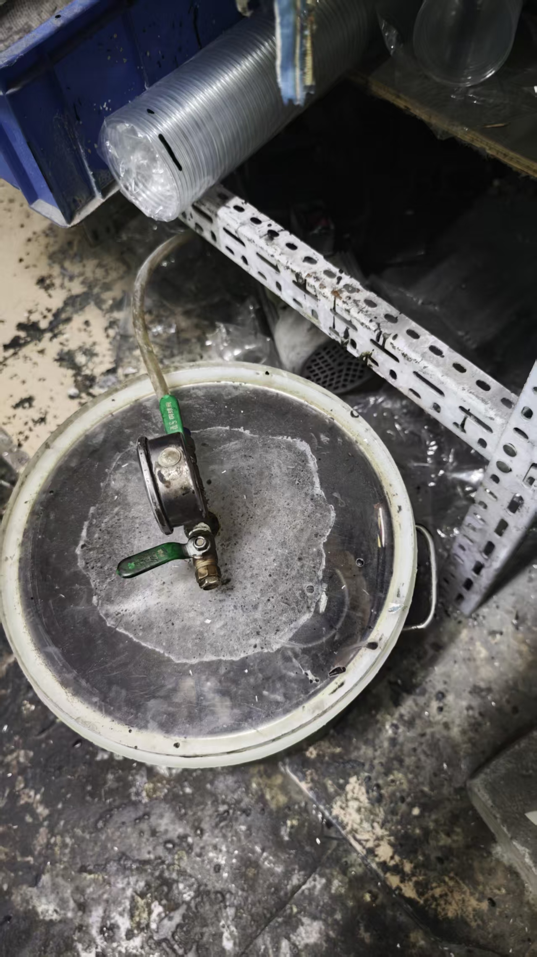 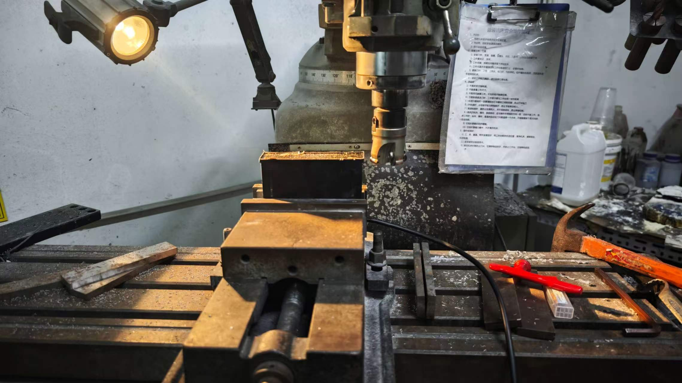 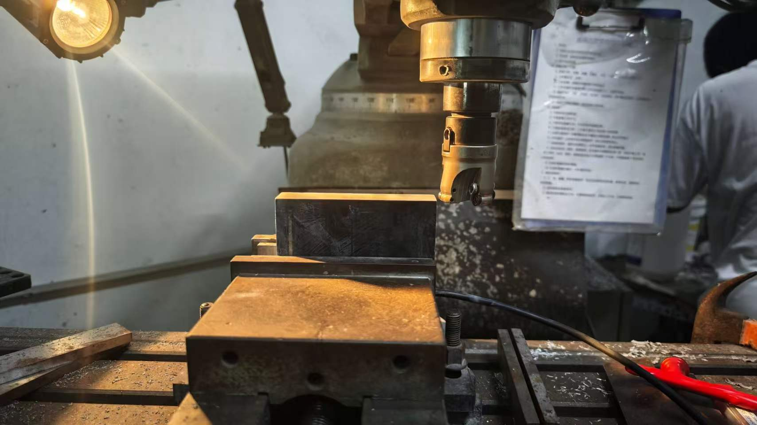 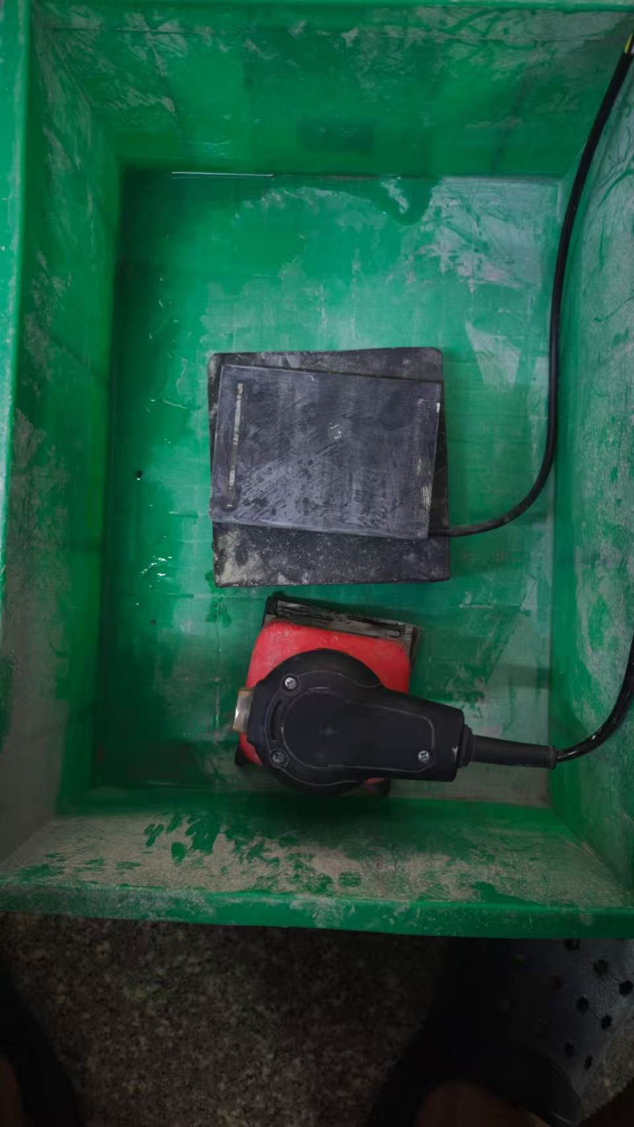 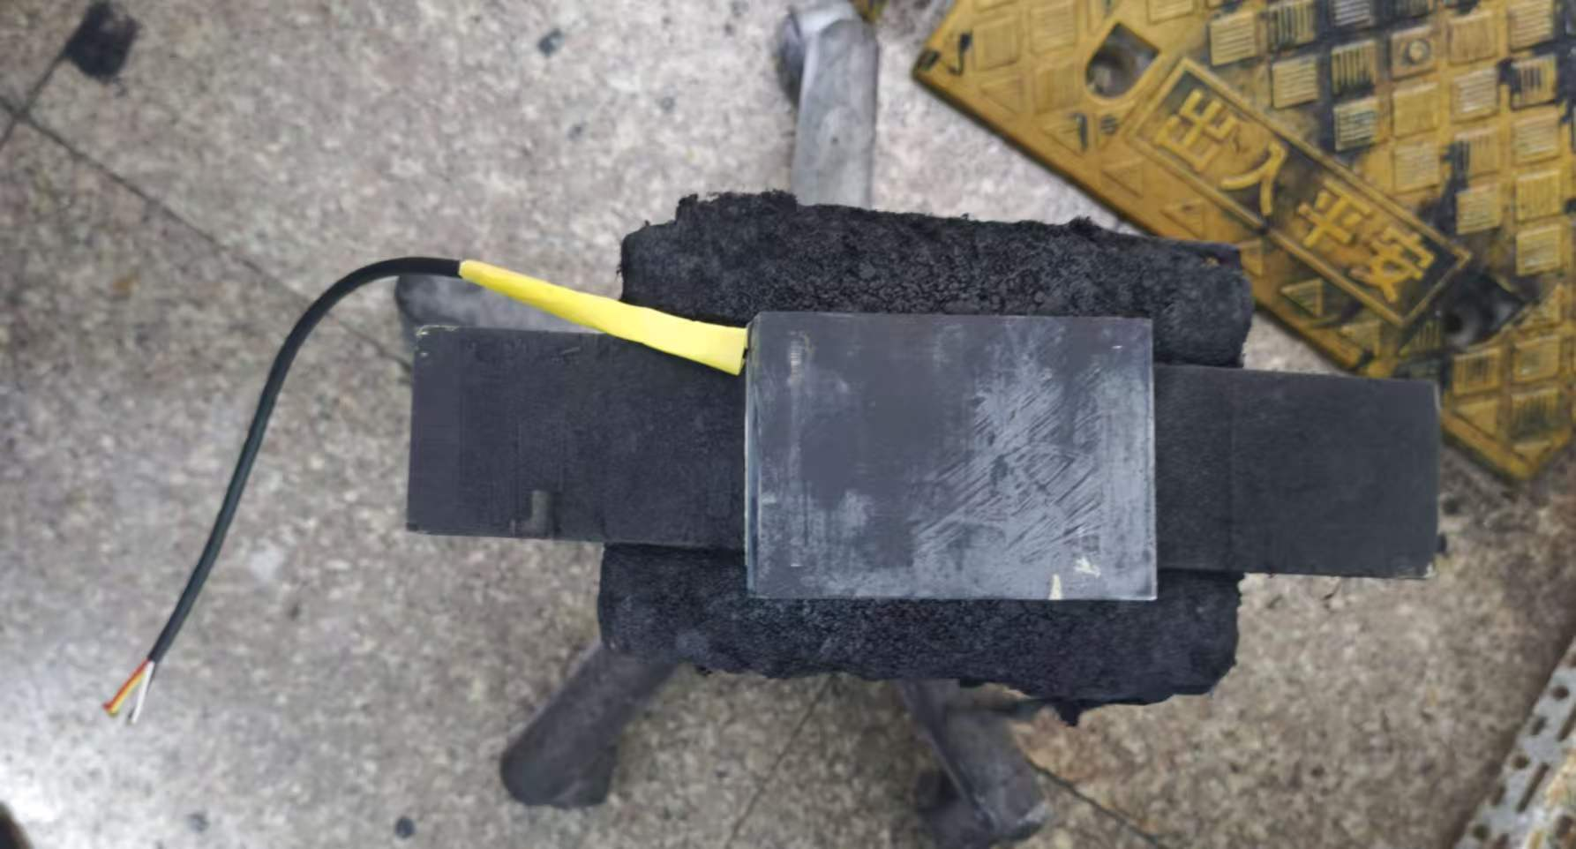 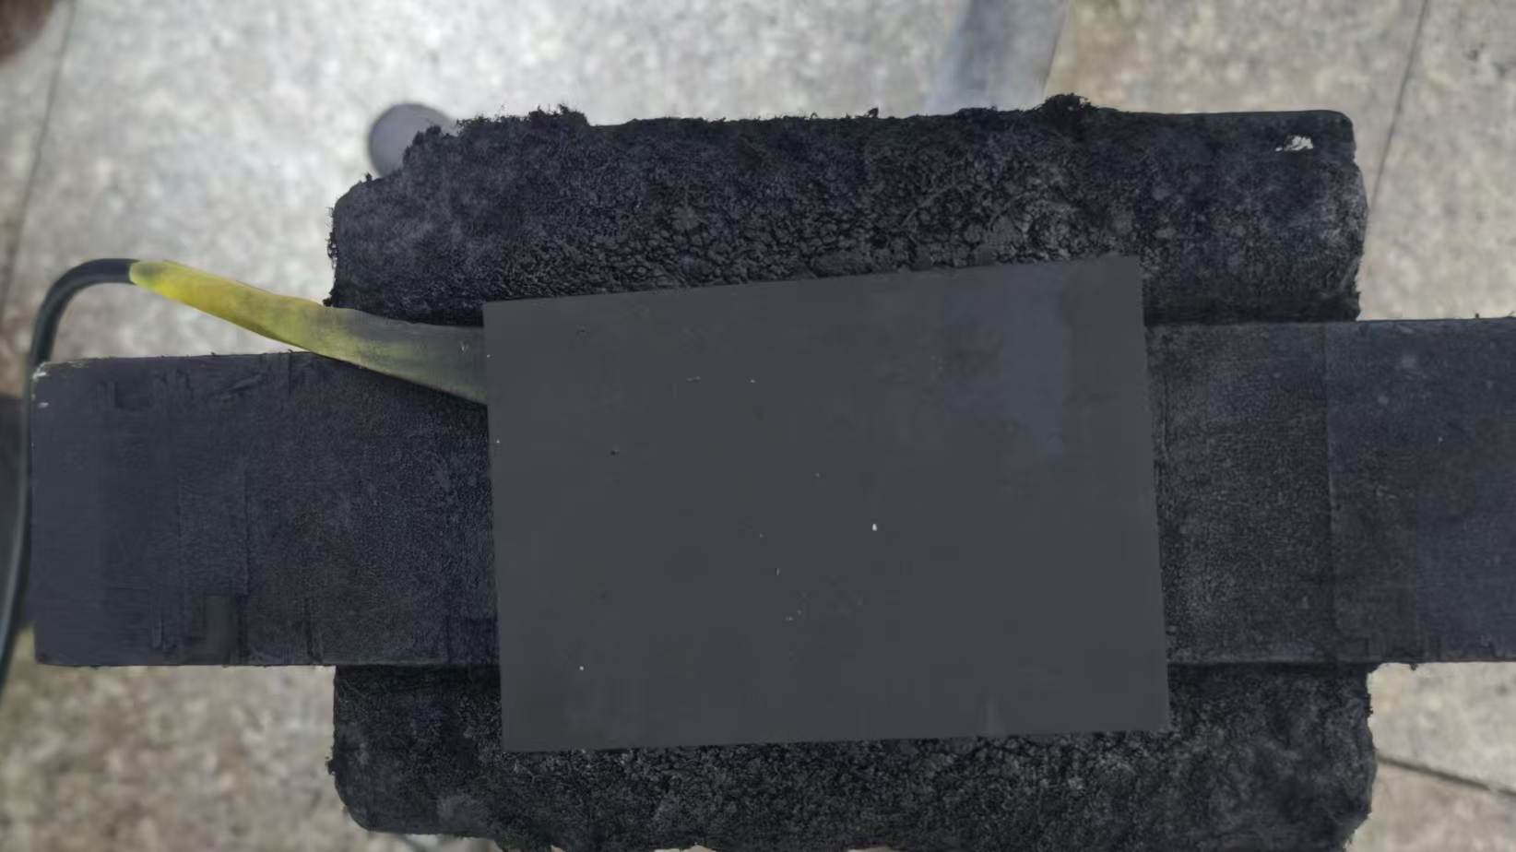 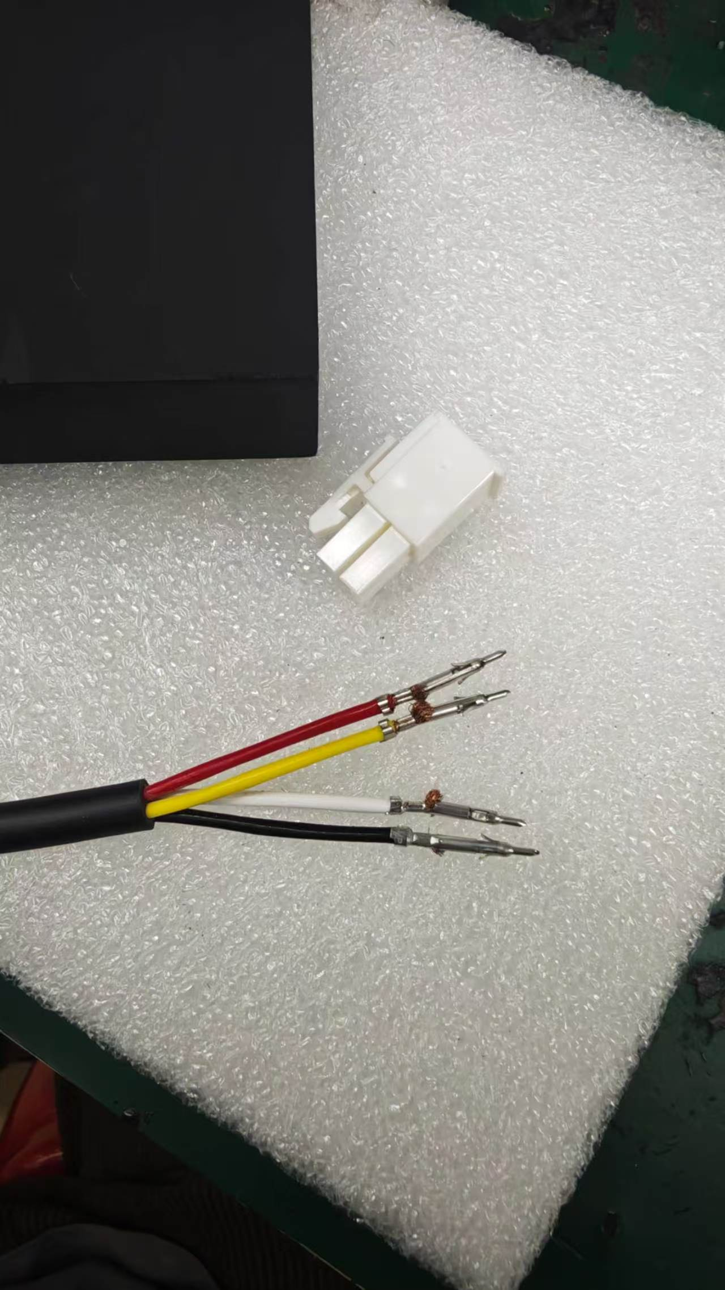 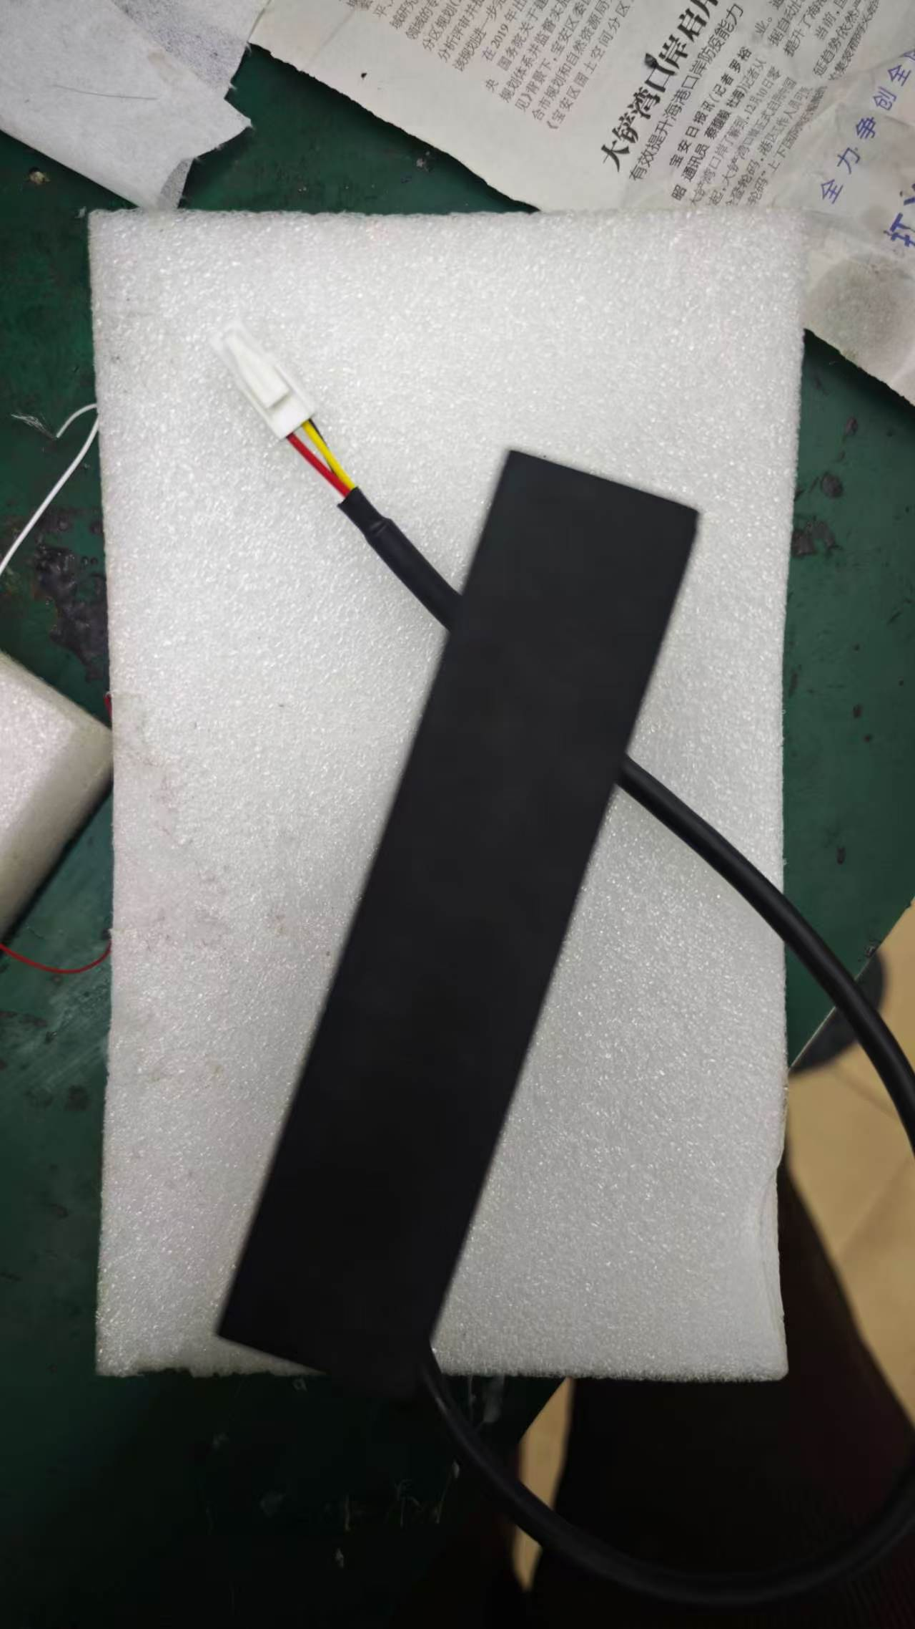 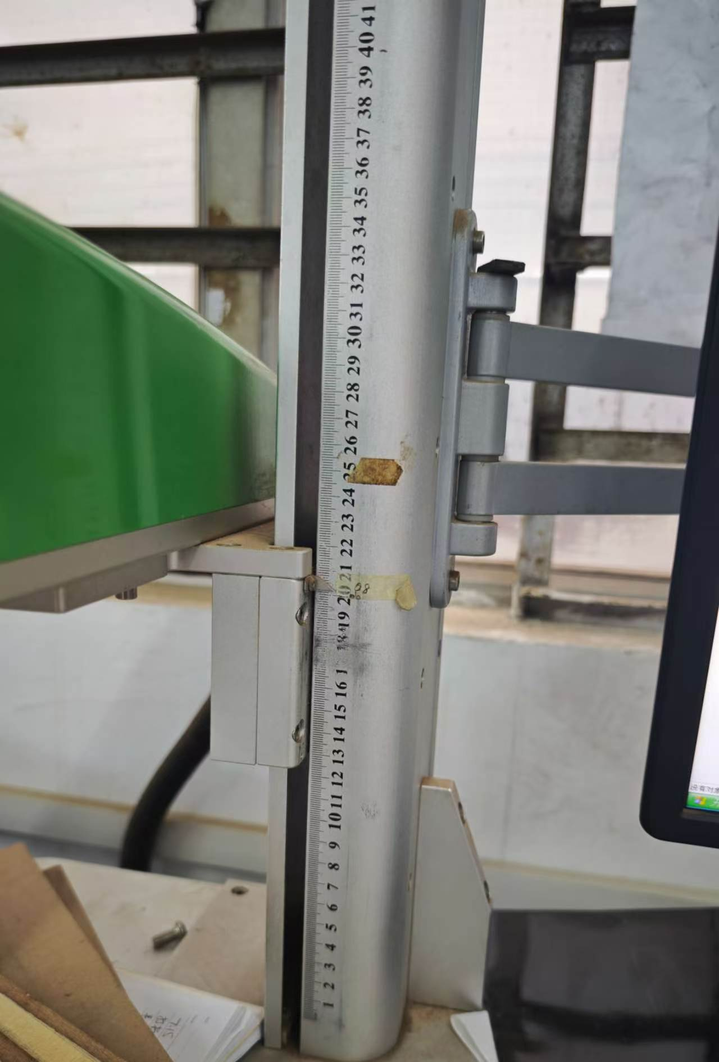 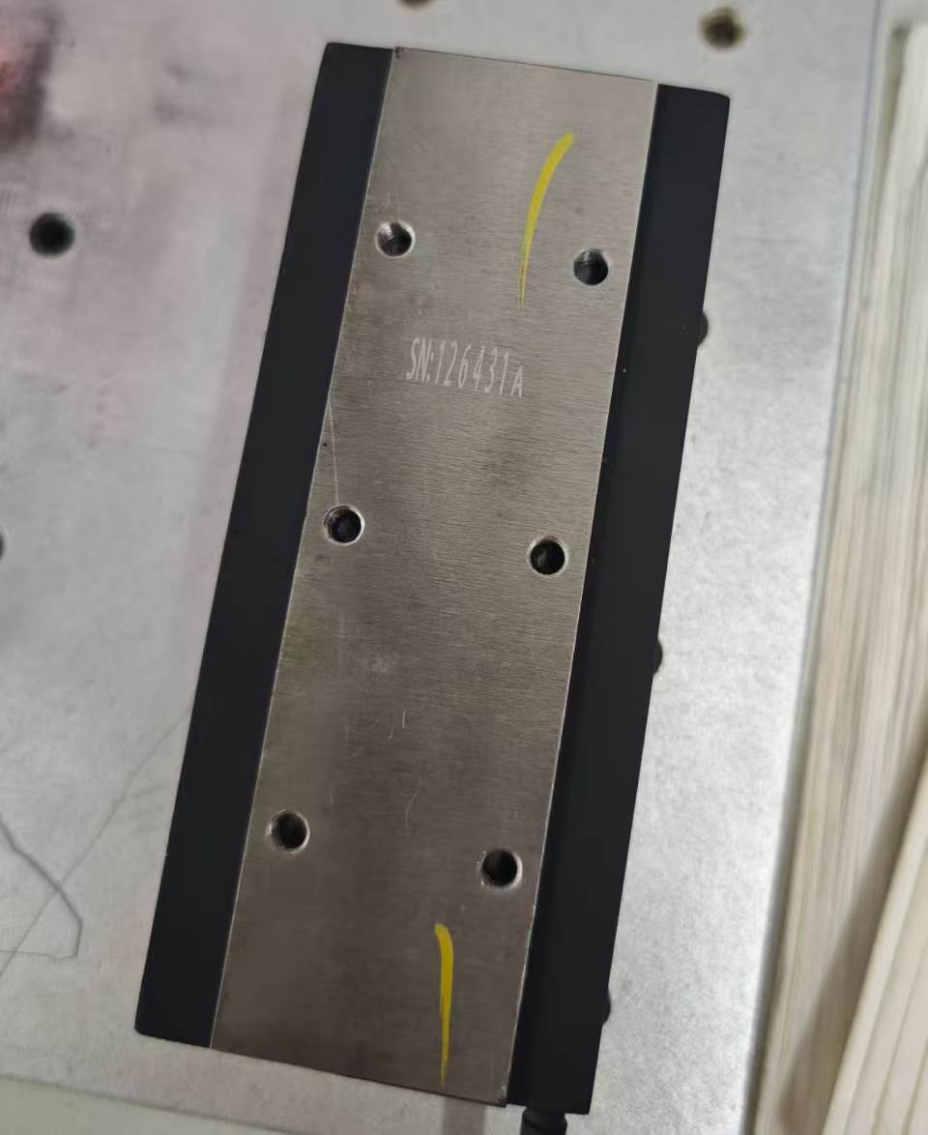 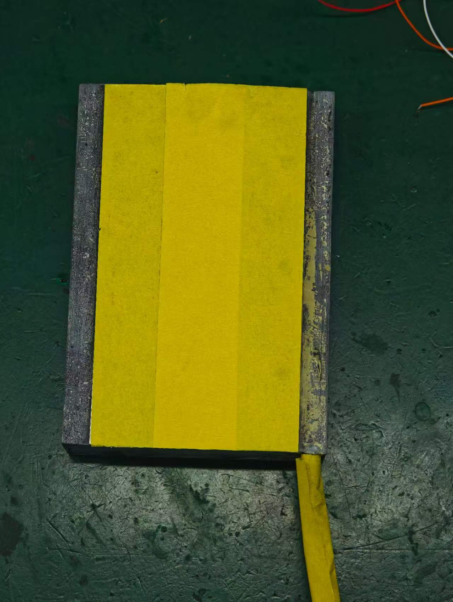 平板电机制作流程及注意事项 1：来料检查 线圈 固定板 硅钢片 环氧板 （以07-5-AP为例） 2：组装 3：半成品测试与接线 4：装入灌胶磨具 5:灌胶及抽真空 6：拆卸与铣床 7：打磨与喷漆 8：接端子与成品测试 9：成品打标

平板步骤一
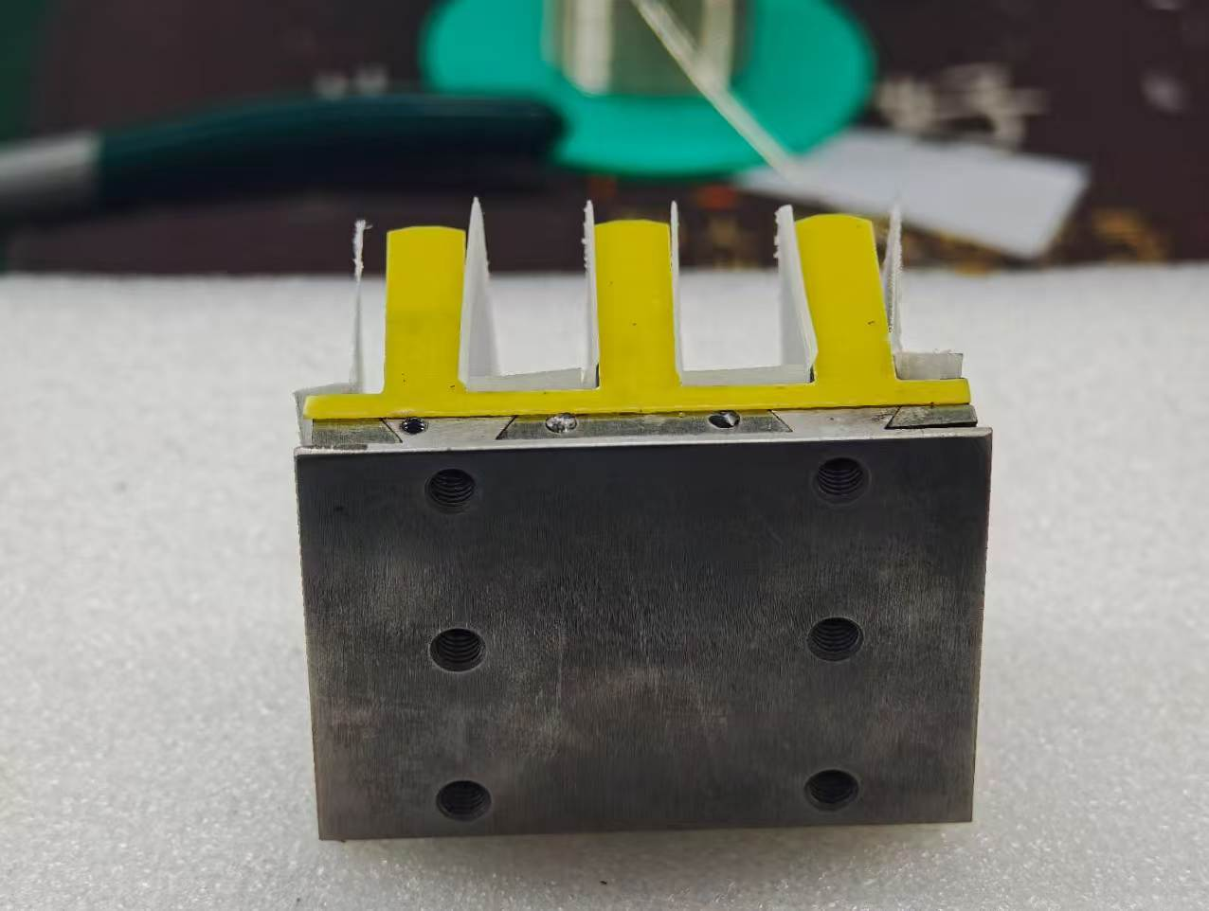 来料检查与组装 1：来料检查： 线圈 固定板 硅钢片 环氧板 确定以上物料无误后开始组装 检查固定板孔位有无偏差螺丝孔是否与图纸一致，有无地线孔 线圈有无拿错型号或芯极（分0.7芯与0.9芯两款线圈） 硅钢片与固定板拼接口是否一致 2：组装 ： 将固定板敲入硅钢片内部 两侧使用胶水粘住环氧板 在硅钢片中间使用绝缘纸固定后将线圈放入（注意固定板地线孔与线圈出线方向需为同一方向）

平板步骤二
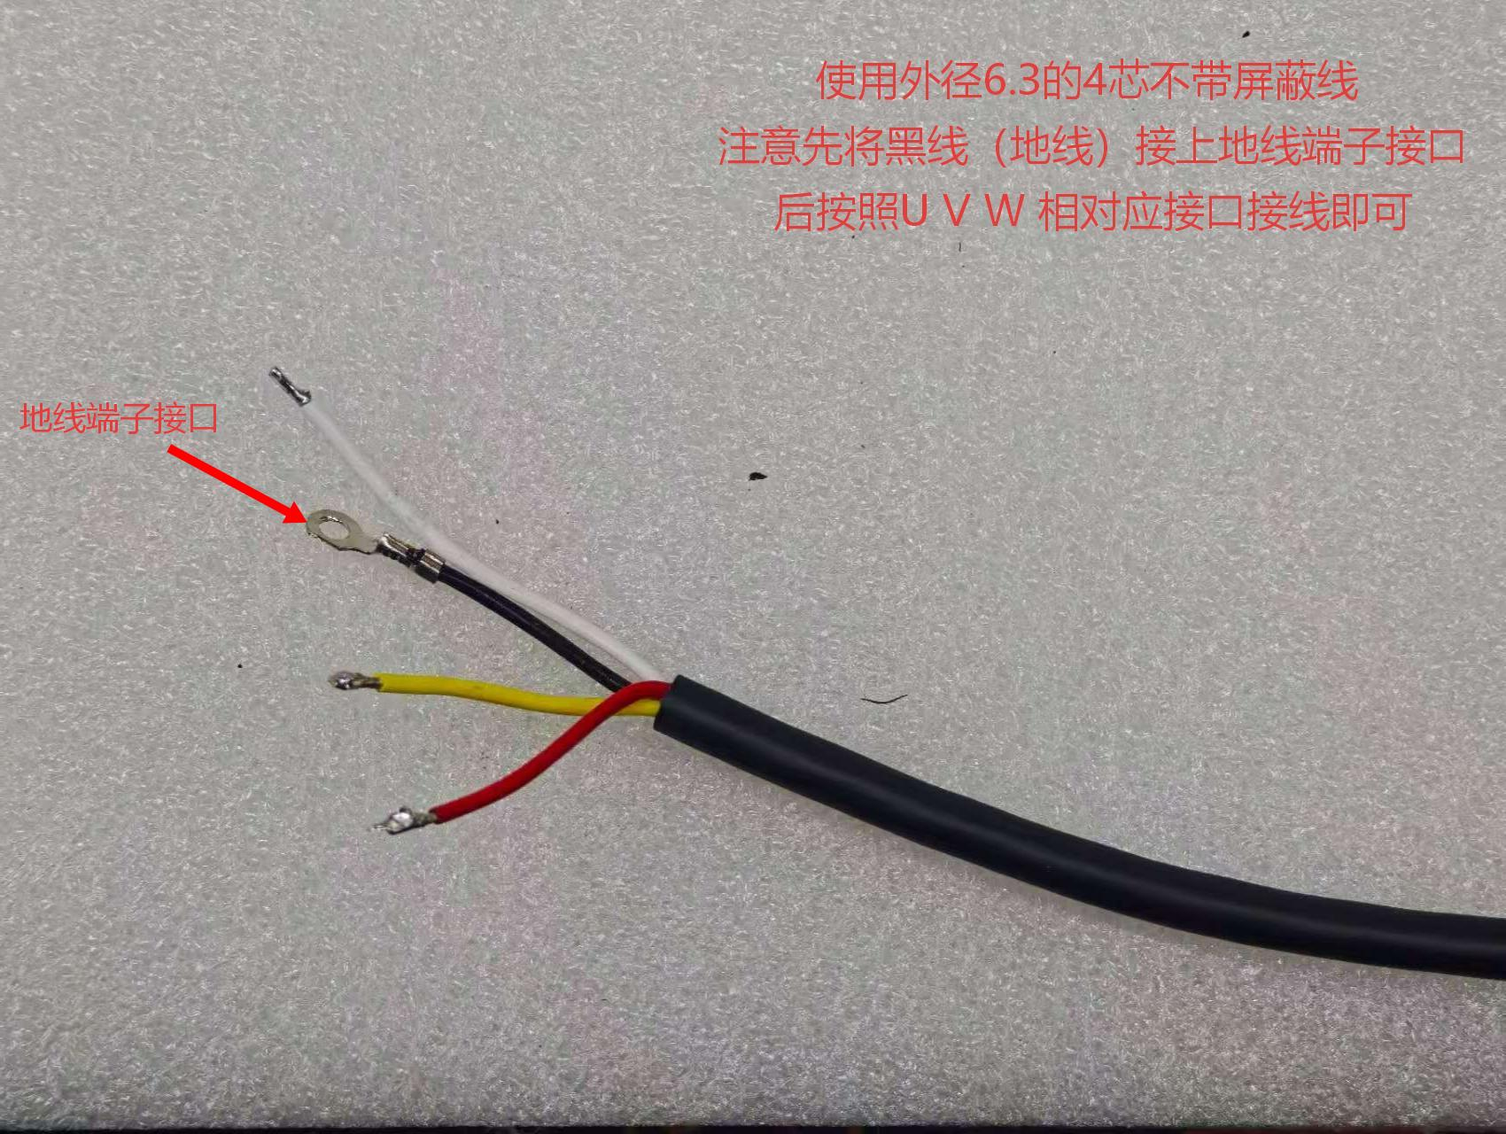 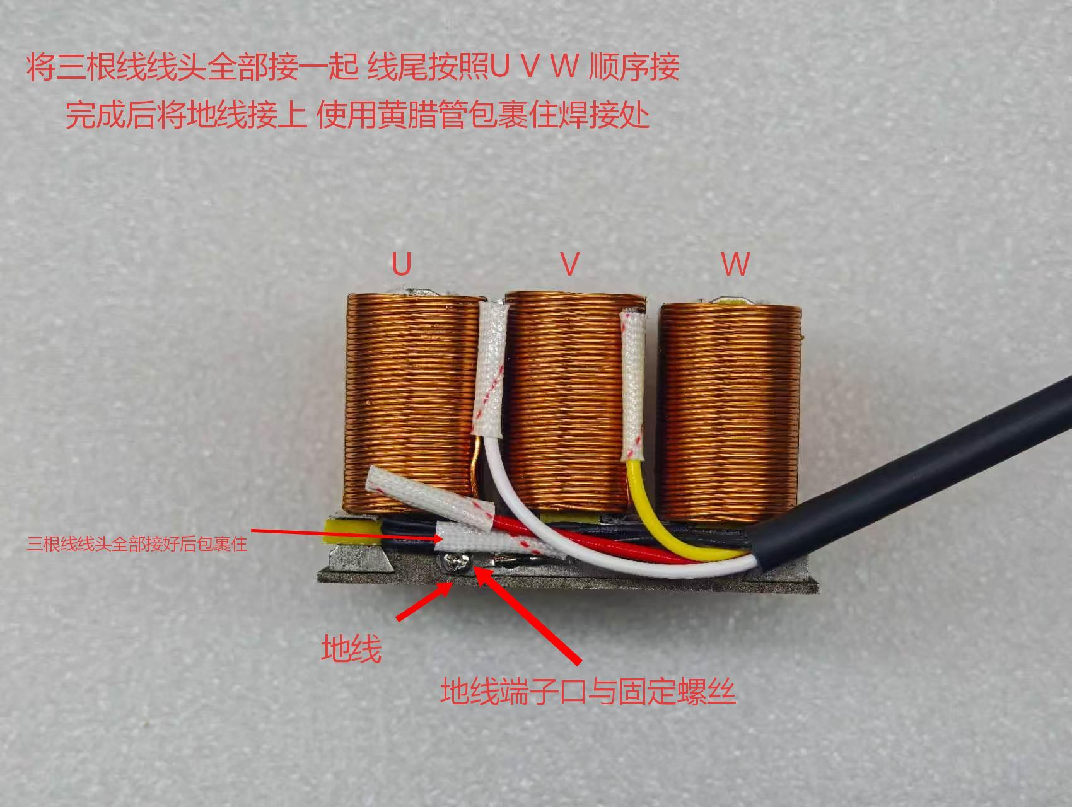 接线与半成品测试 流程： 1:区分线头与线尾 2:使用外径⚪ 6.3的4芯不带屏蔽电机线 3:先将黑线(地线)接上地线端子接口后按照U V W相对应接口接线即可。将三根线线头全部接一起线尾按照U V W顺序接完成后将地线接上。使用黄腊管将焊锡拼接口包裹住（三根线线头全部接好后包裹住） 4:接线完成后使用测试仪器测量电阻，电感，高压，匝间。合格后装入灌胶摸具 先比对固定板孔与黑色电机线的距离 确定距离后接上地线端子接口与固定螺丝

平板流程三
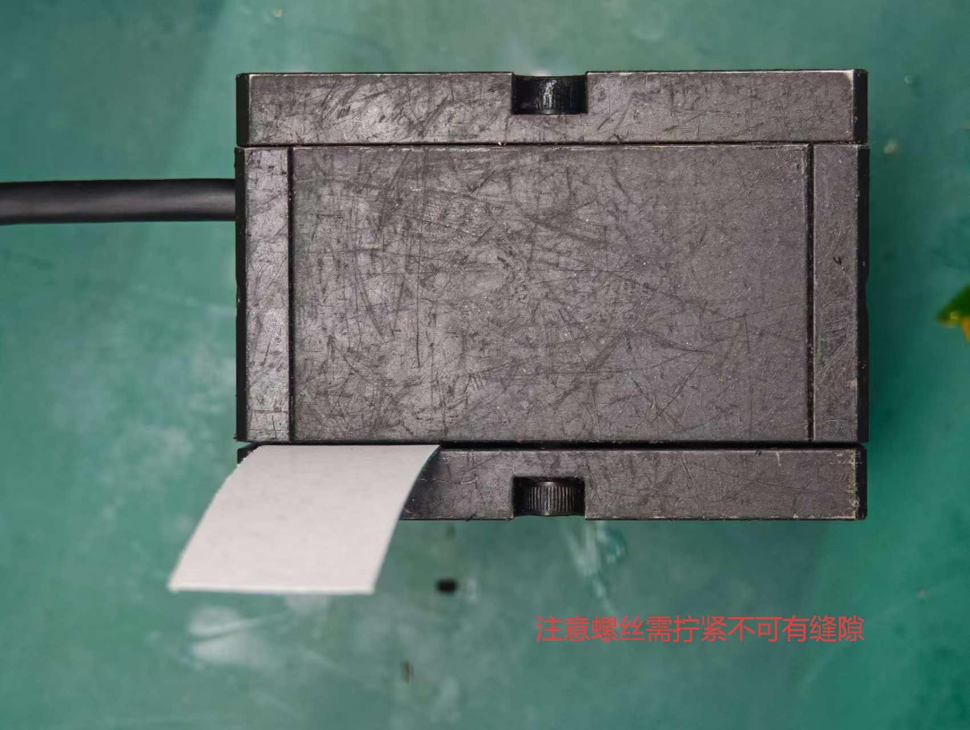 装入灌胶摸具 流程： 测试合格后使用专用摸具（各摸具有专用配对的螺丝，注意螺丝不要用错） 装入摸具后进行灌胶前测试，测试合格后即可进行灌胶 装摸具时应先检查摸具是否完全贴合避免出现摸具中间有缝隙导致后续漏胶

平板流程五
 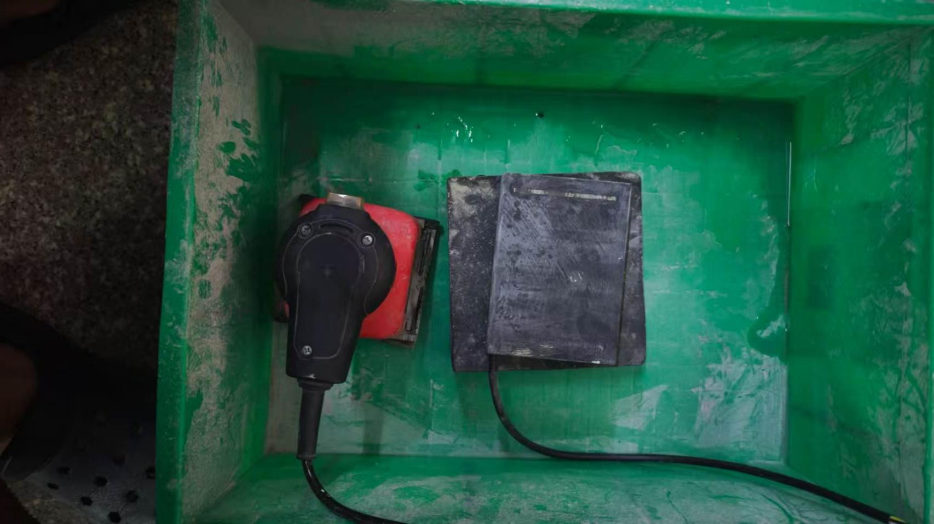 铣床与打磨 铣床流程： 冷却拆卸摸具后 使用专用转头 用卡尺测量多余位置，使用固定板固定住整体，启动机器将多余部分消除，尺寸按照生产单 打磨流程： 将削平整的动子放置固定区域后使用仪器将整体不平整的地方打磨平整

平板流程六
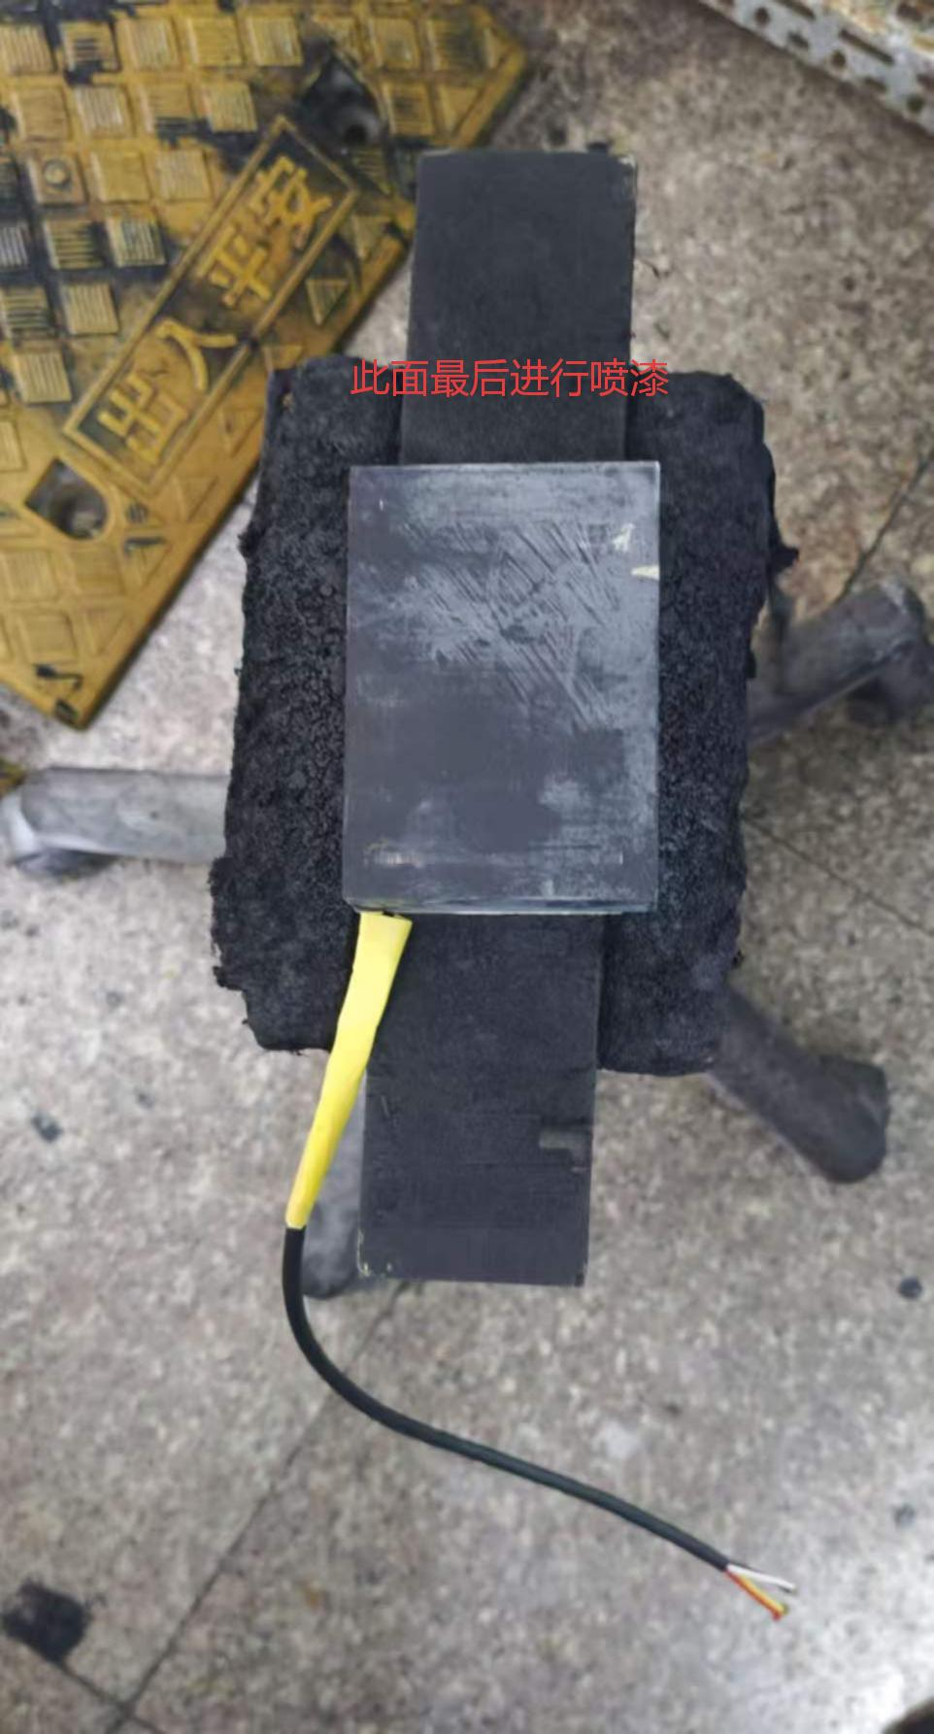  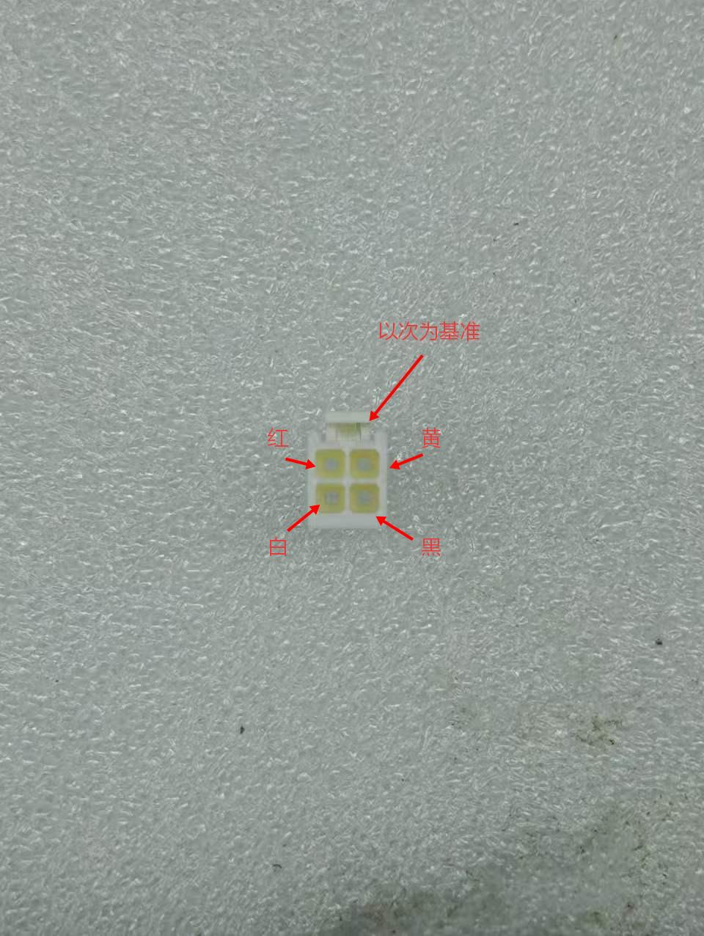  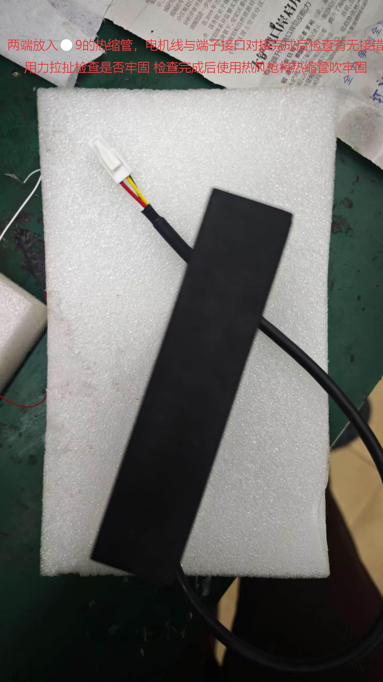 喷漆与接端子 喷漆流程： 先将固定板与电机线用纸贴住 后放置固定区域进行喷漆（先喷固定板一侧）喷漆时进行点喷不可喷太厚染黑即可。喷漆完成后放置15分钟即可进行下一步骤 接线流程： 确认端子接口U V W PE 位置 后将电机线 U V W PE 接上端子 两端放入⚪ 9的热缩管，电机线与端子接口对接完成后检查有无接错用力拉扯检查是否牢固 检查完成后使用热风枪将热缩管吹牢固。完成后交付一下步骤

平板流程七
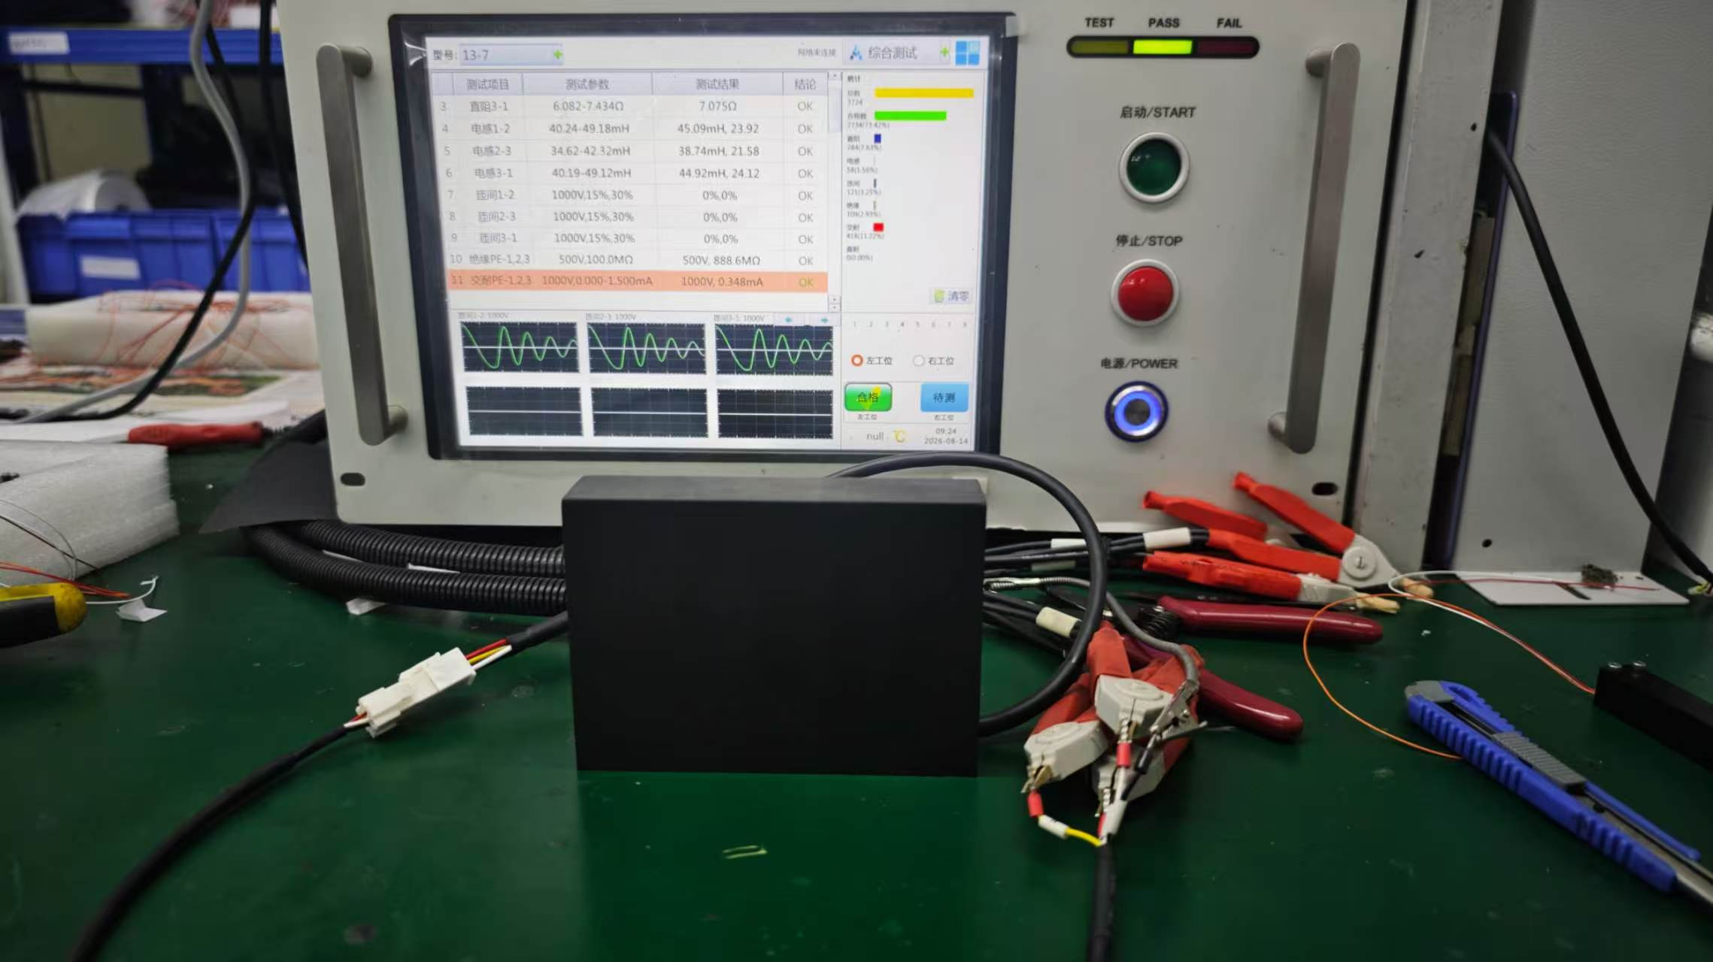 成品测试与打标 成品电性能测试： 寻找转接线对接，使用与测试仪器内置程序一致的程序，连接电机的U、V、W、PE四根引线进行测试。 打标流程： 在电脑桌面寻找相对于的打标程序 测量打标高度（17.1 + 动子厚度）将高度调整正确位置进行打标，按下启动按钮

0608成品电机测试
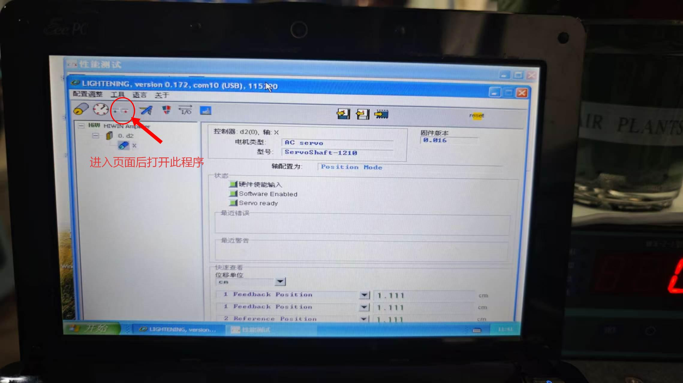
 | 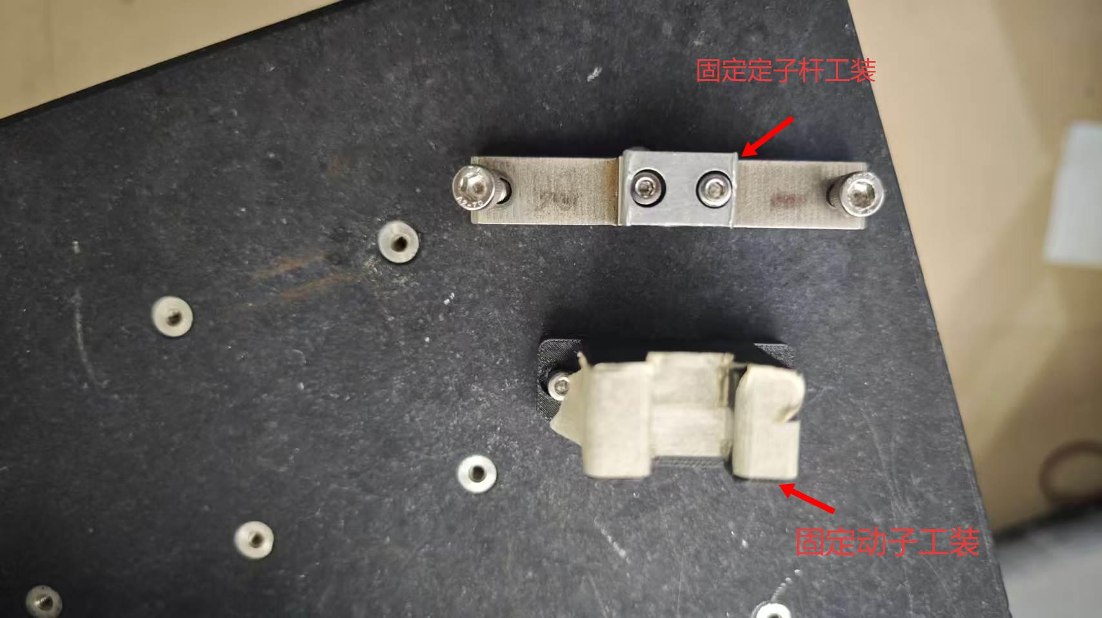 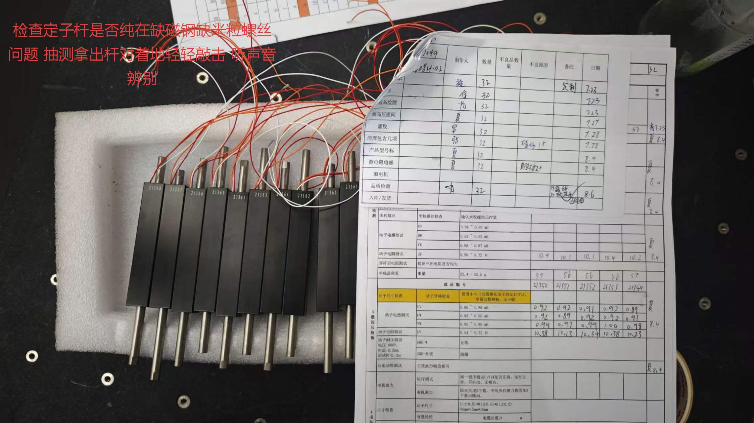 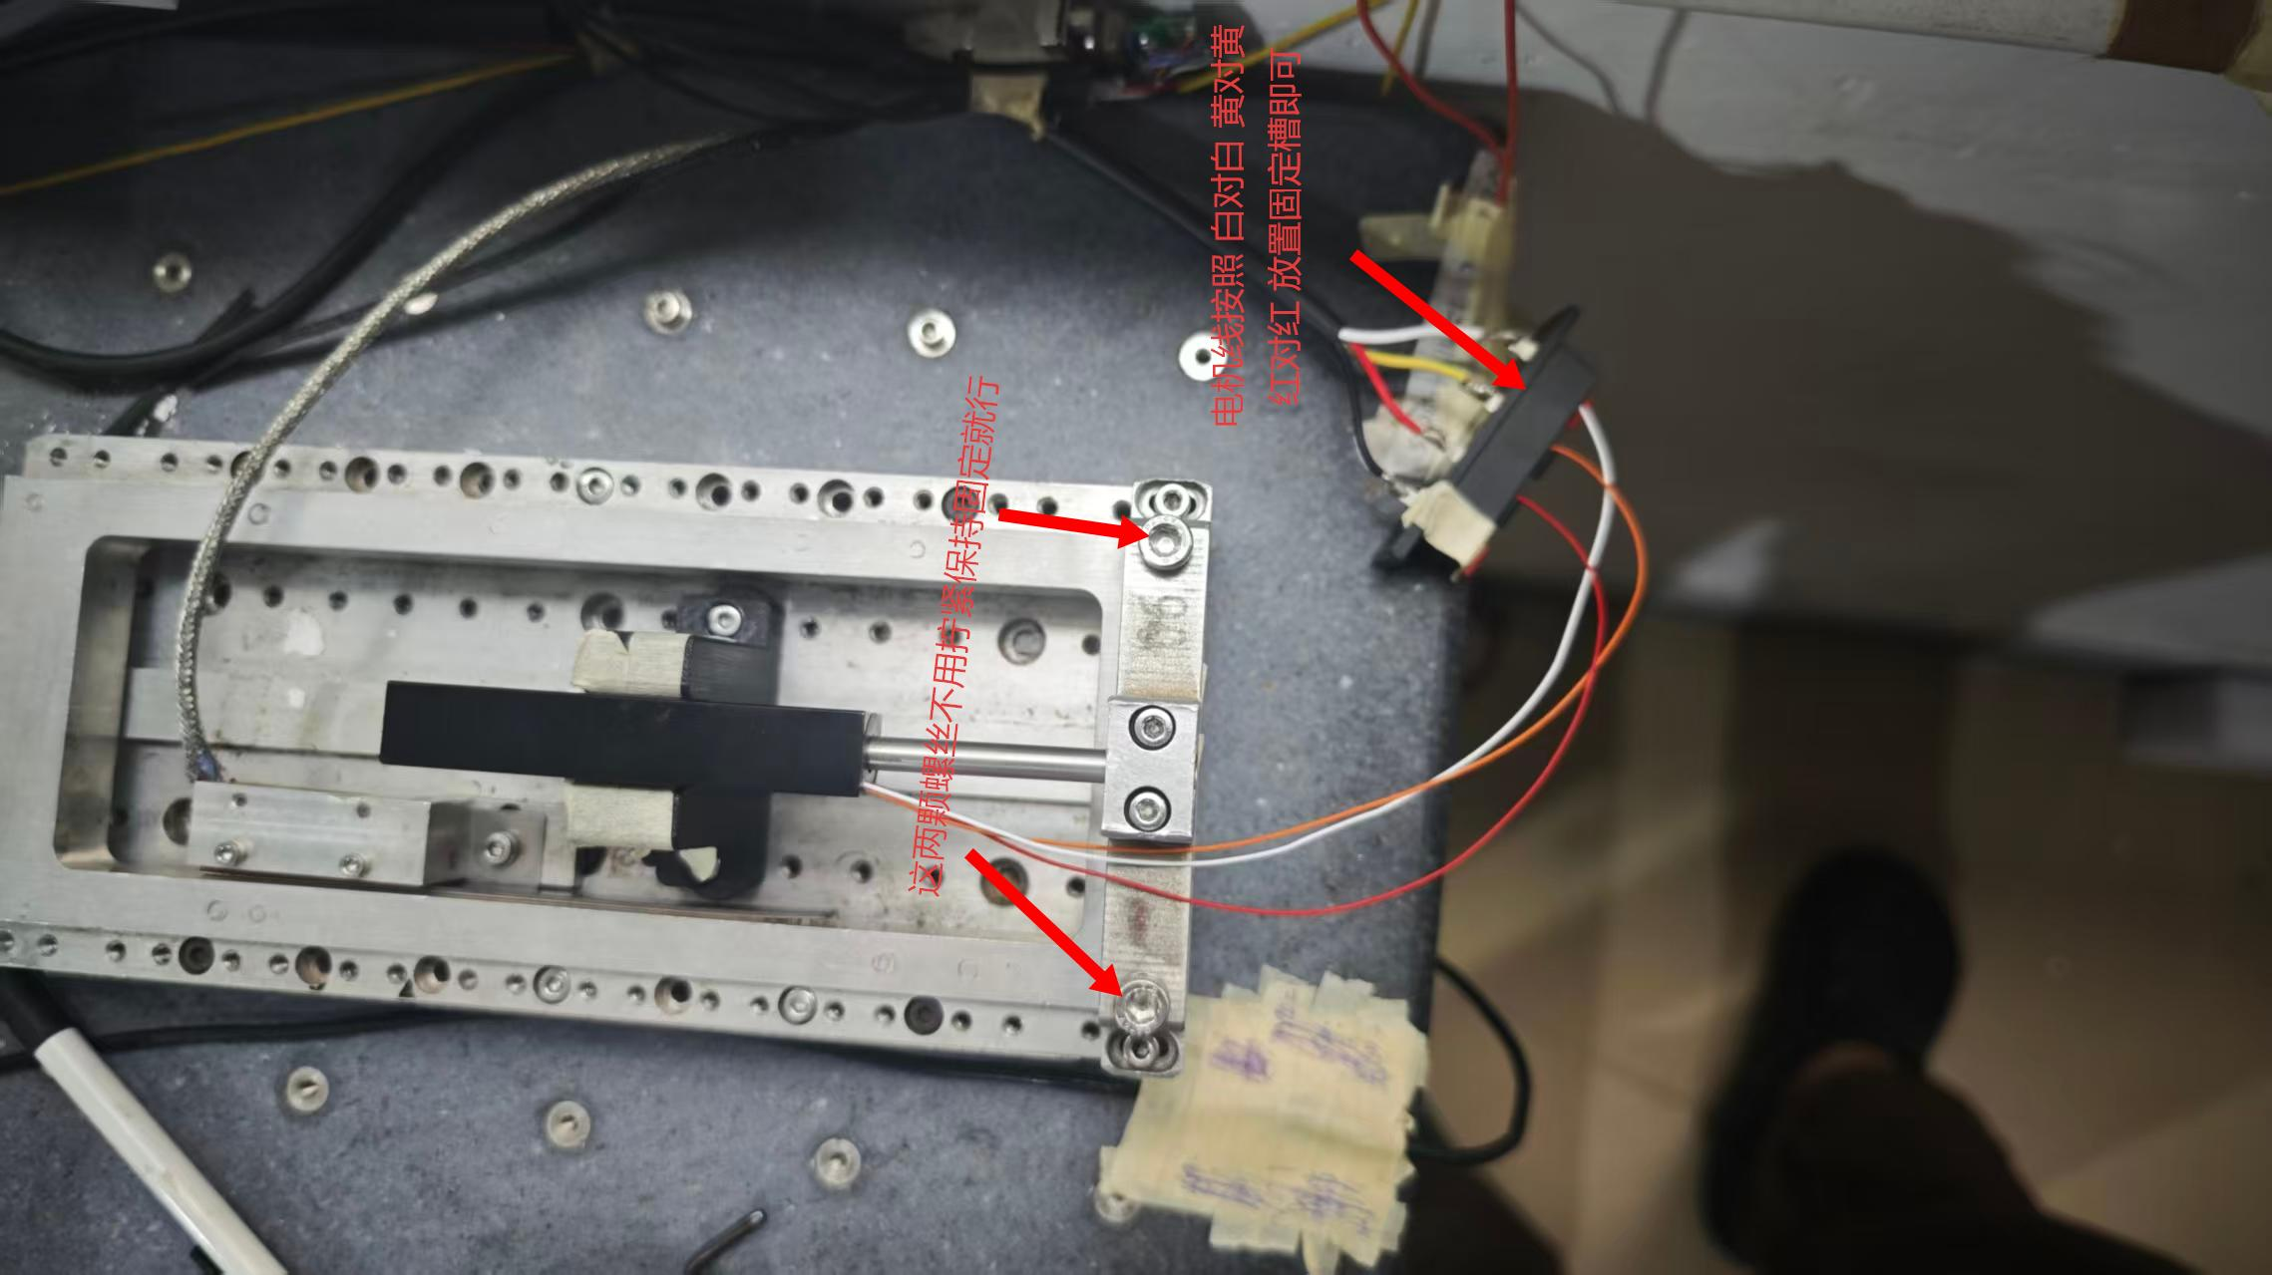 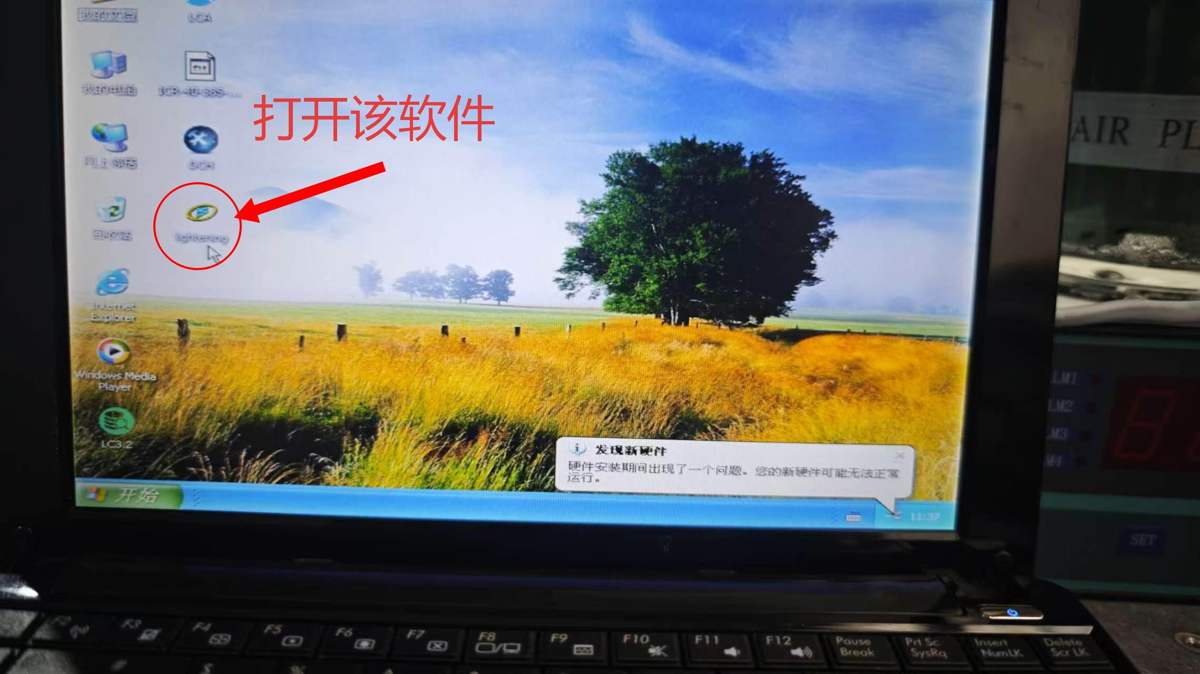 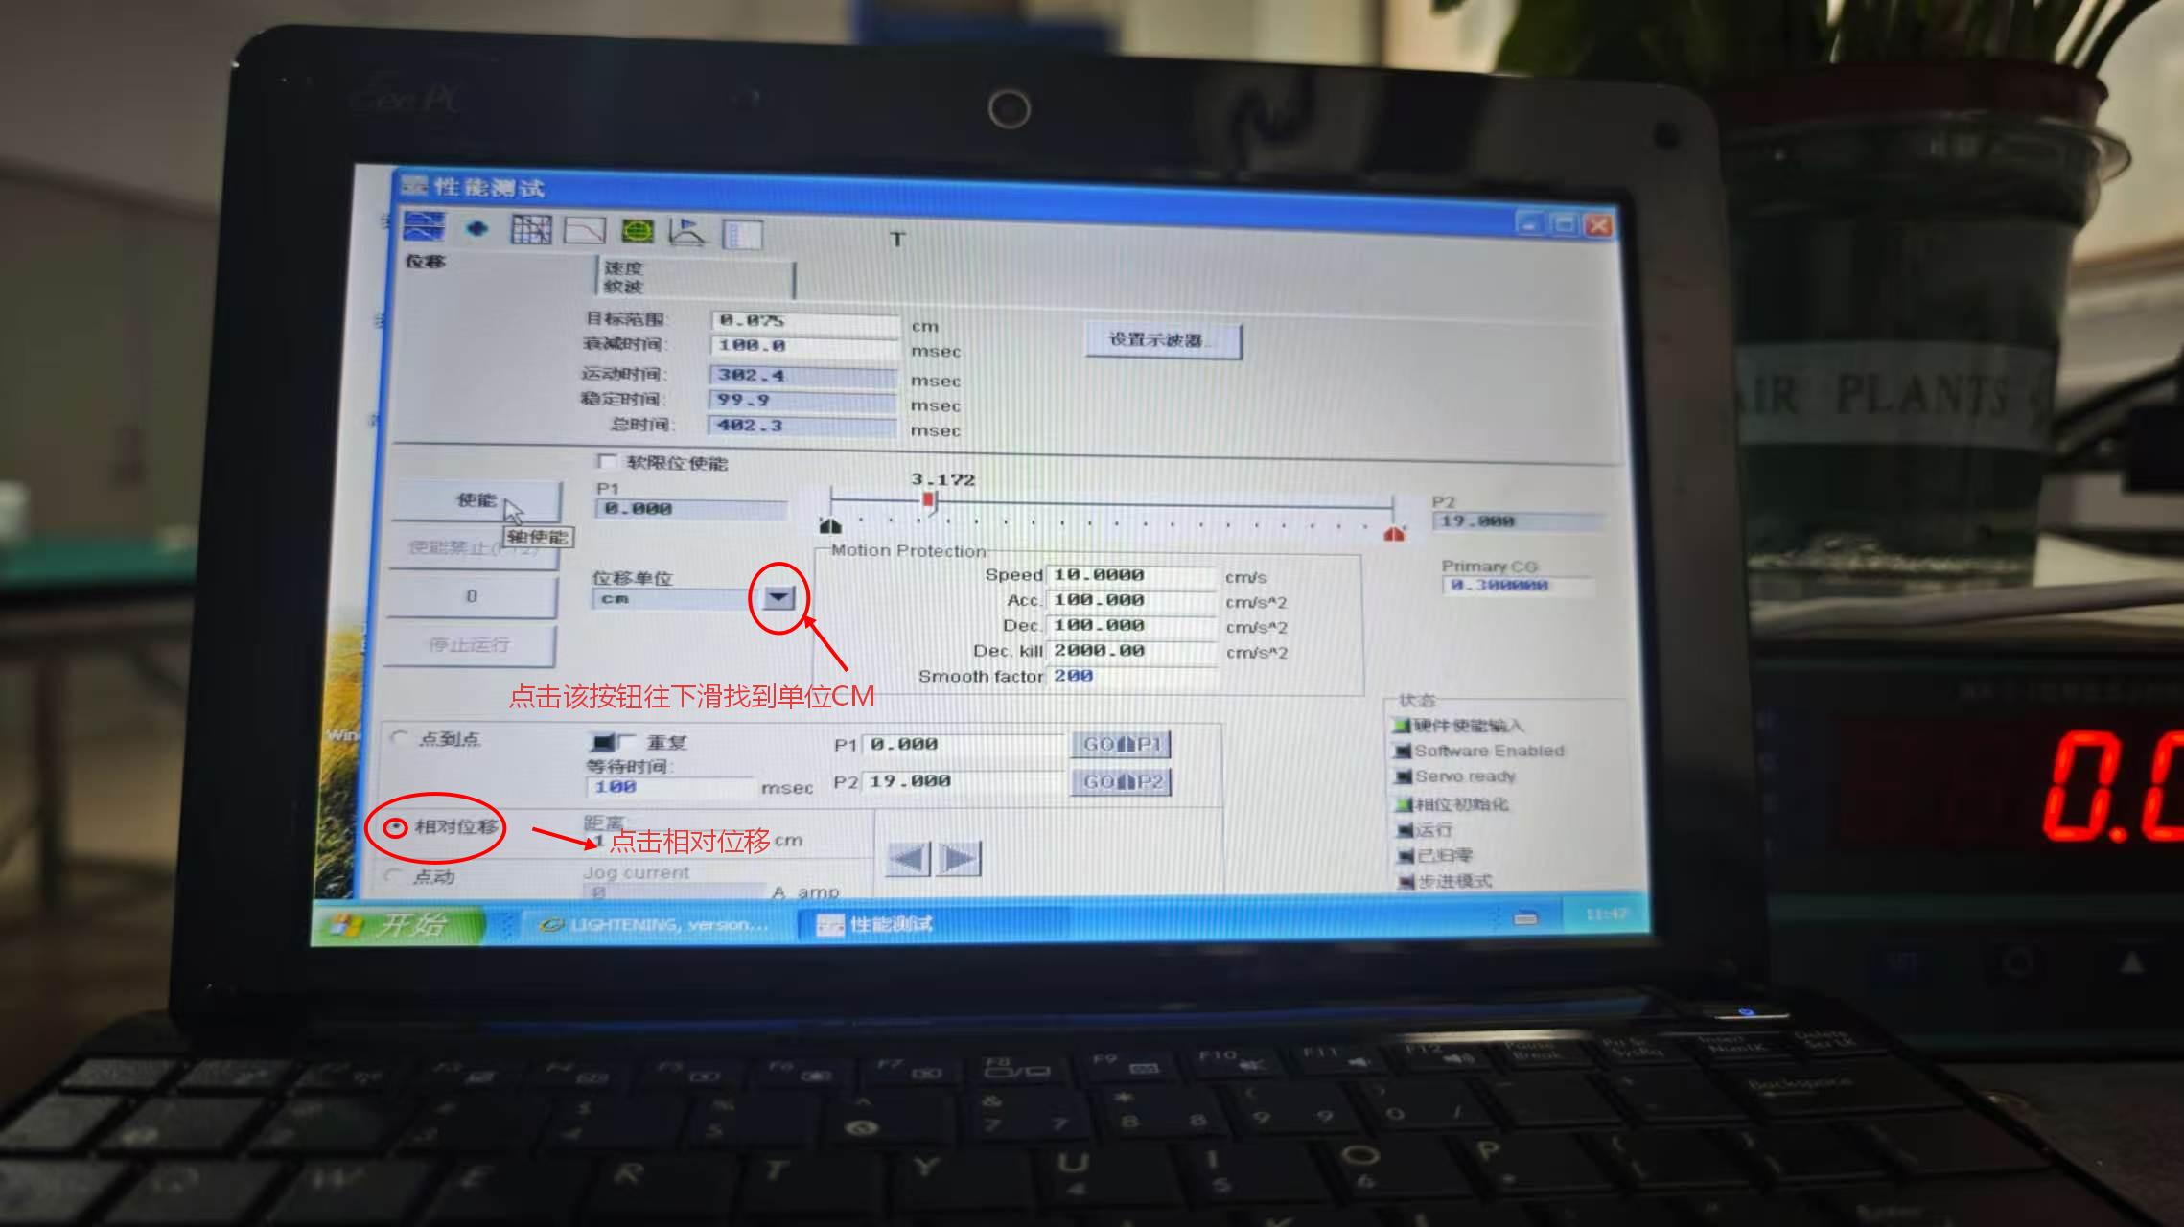 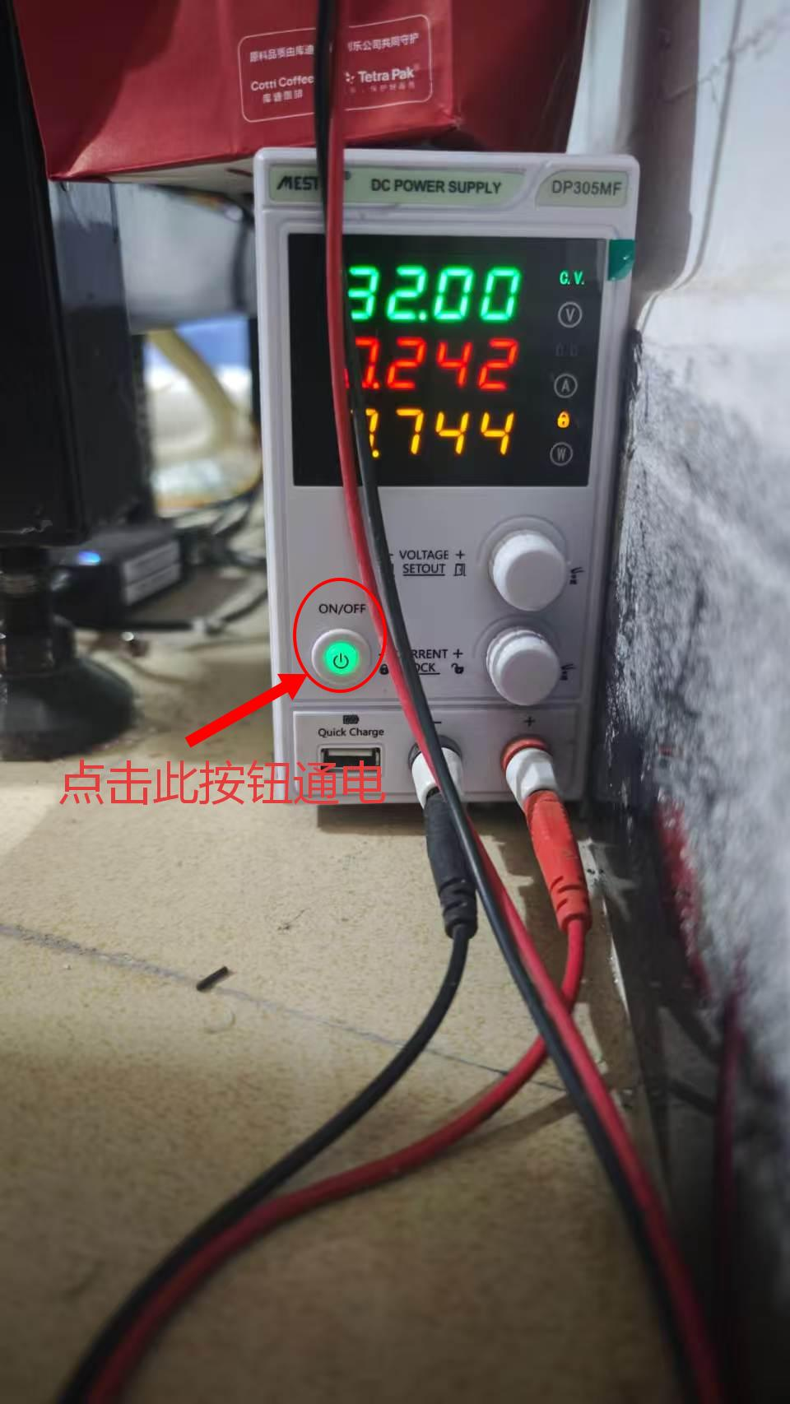    0608成品电机测力 流程： 1：来料检查 检查杆有无缺磁钢 壳有无划伤磕伤 生产单需与动定子一起 生产单与动子编码需一致 2：寻找工装 3：将0608动定子与工装安装在专用测试仪器上并接好电机线 4：打开电脑 找出测试程序并进入界面找出测试项目 5：启动电源测试

0608测试步骤一
 物料检查与安装 检查杆有无缺磁钢 壳有无划伤磕伤 生产单需与动定子一起 生产单与动子编码需一致 检查定子杆是否纯在缺磁钢缺米粒螺丝等问题 抽测拿出定子杆对着地面或桌面轻轻敲击听声音，无明显声音说明正常 有轻微沙沙声说明纯在问题需反工 安装： 将固定动定子的工装拧紧螺丝放置在测试区域 动定子放置固定工装内 前后移动无卡顿，摩擦，紧凑等情况。 前后移动需全程丝滑 电机线按照 白对白 黄对黄 红对红 接好放置在固定槽即可

0608测试步骤二

 |  测试程序 流程： 1：打开电脑 找到相对应测试软件 3：进入软件寻找需要测试项目 3：调整需要测试的参数

0608测试步骤三
   测试流程 流程： 电机动定子接线完成后点击（图四）使能按钮电机通电，点击（图五)读头开关通电。 点击（图六）测试按钮，按照生产单要求测试完成后点击（图五）读头开关断电，（图六）电机断开使能按钮

